TABELA COM FOTO
 |  | VIDA FORTE NUTRIENTES INDÚSTRIA E COMÉRIO DE PRODUTOS NATURAIS LTDA.
 |  | Estrada Municipal Dr. Celso Charuri - 405 - Jundiaquara - Araçoiaba da Serra CEP: 18190-000
 |  | CNPJ: 07.455.576/0001-92

RAZÃO SOCIAL |  |  | CIDADE |  |  |  | CONTATO
NOME FANTASIA |  |  | ESTADO |  |  |  | E-MAIL
ENDEREÇO |  |  | CEP |  |  |  | TEL
CNPJ |  |  | COND PG |  |  |  | TRANSPORTADORA
IE |  |  | DESCONTO |  |  |  | PREVISÃO DE ENTREGA

 |  |  |  | TOTAL BRUTO | #REF! | DESCONTO CONFORME POLÍTICA COMERCIAL
 | CÓDIGO | PRODUTO |  |  | PEDIDO | VALOR BRUTO |  | NCM
AMINOVITA - 9 AMINOÁCIDOS DE ORIGEM VEGETAL

 | AM240LI | AMINOVITA 240g LIMÃO |  | 12 |  | 168.00 | 0.00 | NCM 2106.90.30

 | AM240MR | AMINOVITA POTE 240G MARACUJÁ |  | 12 |  | 168.00 | 0.00 | NCM 2106.90.30

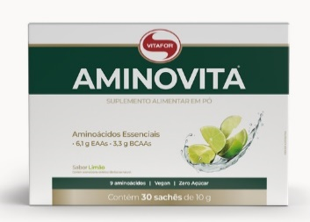
 | AM30LI | AMINOVITA 30 SACHES 10G LIMAO |  | 6 |  | 231.00 | 0.00 | NCM 2106.90.30

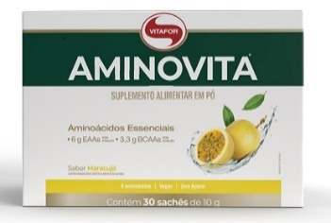

 | AM30MR | AMINOVITA 30 SACHES 10G MARACUJÁ |  | 6 |  | 231.00 | 0.00 | NCM 2106.90.30

 | Características: Contém 9 aminoácidos de origem vegetal e com rápida absorção. 6g de aminoácidos por dose. Baixo em valor energético (baixa caloria). Não contém açúcar e glúten.

ARGINOFOR - 100% L-ARGININA, AMINOÁCIDO EM CÁPSULAS

 | AGF30 | ARGINOFOR 30 CAPSULAS 780mg |  | 6 |  | 64.00 | 0.00 | NCM 2106.90.30
 | AGF60 | ARGINOFOR 60 CAPSULAS 780mg |  | 6 |  | 105.00 | 0.00 | NCM 2106.90.30
 | AGF120 | ARGINOFOR 120 CAPSULAS 780mg |  | 6 |  | 168.00 | 0.00 | NCM 2106.90.30
 | Características: É um suplemento alimentar à base do aminoácido L-Arginina isolada em cápsulas. Possui 3.810 mg de L-Arginina por porção e 3,8g de proteína por porção. Produto em cápsulas, zero açúcar e glúten.

BCAAFORT - SUPLEMENTO ALIMENTAR À BASE DOS AMINOÁCIDOS LEUCINA, L-ISOLEUCINA E L-VALINA, 4g BCAAS POR PORÇAO.

 | BF210LI | BCAA FORT 210G LIMAO |  | 12 |  | 107.00 | 0.00 | NCM 2106.90.30

 | BF210TA | BCAA FORT 210G TANGERINA |  | 12 |  | 107.00 | 0.00 | NCM 2106.90.30

 | BF120 | BCAA FORT 120 CÁPSULAS 950mg |  | 6 |  | 125.00 | 0.00 | NCM 2106.90.30

 | Característica: BCAAFORT® é um suplemento alimentar à base dos aminoácidos Leucina, L-isoleucina e L-valina nas proporções 2:1:1, com adição de vitamina B6 e vitamina C, 4g bcaas por porçao

BETA ALANINA - 100% BETA ALANINA - 2G DE BETA ALANINA NA DOSE

 | BA120 | BETA ALANINA 120 CAPSULAS 500mg |  | 6 |  | 93.50 | 0.00 | NCM 2106.90.30
 | BA240 | BETA ALANINA 240 CAPSULAS 500mg |  | 6 |  | 175.00 | 0.00 | NCM 2106.90.30

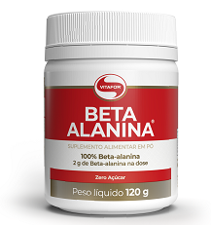
 | BAP120 | BETA ALANINA POTE 120g |  | 12 |  | 86.00 | 0.00 | NCM 2106.90.30

 | Características: É um suplemento alimentar em cápsulas, que contém alta concentração do aminoácido beta-alanina, com zero adição de açúcares e corantes artificiais. Produto vegano. Não contém glúten. | Suplemento alimentar em pó ou cápsulas, que contém alta concentração do aminoácido beta-alanina, com zero adição de açúcares. Produto vegano. Não contém glúten.

CÁLCIO PLUS

 | CP90 | CALCIO PLUS CAPSULA 800mg |  | 6 |  | 98.00 | 0.00 | NCM 2106.90.30

 | Características: CÁLCIO PLUS é um suplemento alimentar a base de cálcio, magnésio e vitaminas D e K

BORAPRIM - MIX DE ÓLEOS ESSENCIAIS EM SOFTGEL - ÓLEO DE BORRAGEM, PRÍMULA E GERGELIM EM CÁPSULAS
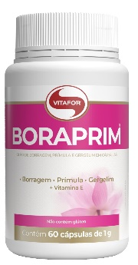
 | BM30 | BORAPRIM 30 CAPSULAS 1000mg |  | 6 |  | 71.00 | 0.00 | NCM 2106.90.30
 | BM60 | BORAPRIM 60 CAPSULAS 1000mg |  | 6 |  | 123.50 | 0.00 | NCM 2106.90.30

 | Características: Combinação de três óleos essenciais em um único produto – óleo de borragem, prímula e gergelim.Fonte de GLA (Ácido Gama-Linolênico) e LA (Ácido Linolênico) e com adição de vitamina E. Cápsula Softgel promovendo rápida absorção

COLAGENTEK - COLÁGENO HIDROLISADO COM MULTIVITAMINAS E MINERAIS (PRECURSORES DE COLÁGENO).
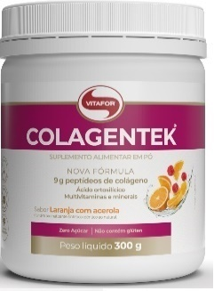
 | CLK300AB | COLAGENTEK POTE 300g ABACAXI |  | 12 |  | 129.00 | 0.00 | NCM 2106.90.30
 | CLK300LA | COLAGENTEK POTE 300g LARANJA COM ACEROLA |  | 12 |  | 129.00 | 0.00 | NCM 2106.90.30
 | CLK300LI | COLAGENTEK POTE 300g LIMAO |  | 12 |  | 129.00 | 0.00 | NCM 2106.90.30
 | CLK300N | COLAGENTEK POTE 300g NEUTRO |  | 12 |  | 129.00 | 0.00 | NCM 2106.90.30
 | CLK300MV | COLAGENTEK POTE 300g MACA VERDE |  | 12 |  | 129.00 | 0.00 | NCM 2106.90.30
 | CLK300TA | COLAGENTEK POTE 300g TANGERINA |  | 12 |  | 129.00 | 0.00 | NCM 2106.90.30
 | CLK300CR | COLAGENTEK POTE 300g CRANBERRY |  | 12 |  | 129.00 | 0.00 | NCM 2106.90.30
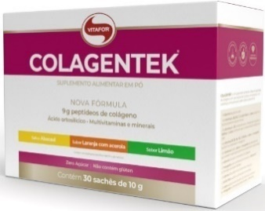

 | CLK30S | COLAGENTEK 30 SACHÊS DE 10g - SORTIDOS |  | 6 |  | 247.50 | 0.00 | NCM 2106.90.30

 | Características: Contém 9g de colágeno hidrolisado por dose, com zero adição de açúcares. As Vitaminas A e B3 contribuem para a manutenção da pele e a biotina e o cobre contribuem para a manutenção do cabelo e da pele. A Vitamina C auxilia na formação do colágeno. Mix de vitaminas e minerais que serão precursores do colágeno.

COLAGENTEK BEAUTY - Peptídeo de Colágeno (VERISOL®)

 | CLB30MC | COLAGENTEK BEAUTY 30 SACHES DE 3,5g MACA COM CANELA |  | 6 |  | 169.00 | 0.00 | NCM 2106.90.30

 | Características: Suplemento alimentar à base de Peptídeo de Colágeno (VERISOL®), ácido hialurônico, ácido ortosilícico, vitaminas A, B5, C, E, biotina e zinco, com zero adição de açúcares e de baixa caloria.

COLAGENTEK II - COLÁGENO TIPO II, METILSULFONILMETANO (MSM), ÁCIDO HIALURÔNICO,EXTRATO DE ALHO EM PÓ (ALLIUM SATIVUM L.) E MINERAIS,COM ZERO ADIÇÃO DE AÇÚCARES.
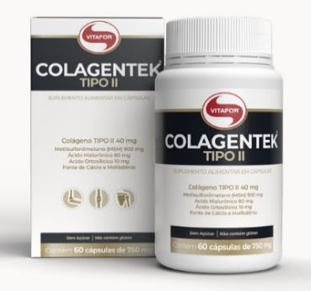
 | CG30 | COLAGENTEK TIPO II 30 CAPSULAS 790MG |  | 6 |  | 94.50 | 0.00 | NCM 2106.90.30
 | CG60 | COLAGENTEK TIPO II 60 CAPSULAS 790MG |  | 6 |  | 144.00 | 0.00 | NCM 2106.90.30
 | CG120 | COLAGENTEK TIPO II 120 CAPSULAS 790MG |  | 6 |  | 254.00 | 0.00 | NCM 2106.90.30

 | Características: É um suplemento alimentar à base de colágeno tipo II, metilsulfonilmetano (MSM), ácido hialurônico, extrato de alho em pó (Allium sativum L.) e minerias, com zero adição de açúcares, que traz os benefícios: O cálcio auxilia na formação e manutenção de ossos e dentes, no metabolismo energético e no funcionamento muscular e neuromuscular e o molibdênio auxilia no metabolismo dos aminoácidos sulfurados.

COLAGENTEK PROTEIN
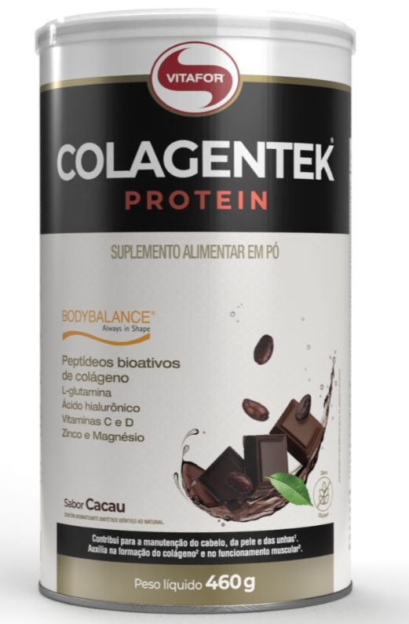
 | CKP460MO | COLAGENTEK PROTEIN LATA 460g SABOR MORANGO |  | 6 |  | 274.00 | 0.00 | NCM 2106.90.30
 | CKP460N | COLAGENTEK PROTEIN LATA 460g SABOR NEUTRO |  | 6 |  | 274.00 | 0.00 | NCM 2106.90.30
 | CKP460CA | COLAGENTEK PROTEIN LATA 460g SABOR CACAU |  | 6 |  | 274.00 | 0.00 | NCM 2106.90.30
 | CKP460TA | COLAGENTEK PROTEIN LATA 460g SABOR TANGERINA |  | 6 |  | 274.00 | 0.00 | NCM 2106.90.30

 | Características: COLAGENTEK PROTEIN é um suplemento alimentar em pó à base de colágeno hidrolisado contando com a tecnologia BODYBALANCE® que reúne a proteína isolada e hidrolisada do colágeno, que possui excelente digestibilidade, com adição de ingredientes estratégicos que atuam em sinergia na composição

COQ-10 - COENZIMA Q10 200mg SOFTGEL COM TCM (Triglicerídeos de Cadeia Média)E ENRIQUECIDO COM VITAMINA E
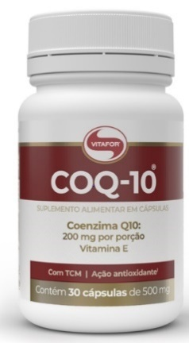

 | CQ30 | COENZIMA Q10 30 CAPSULAS 500mg |  | 6 |  | 116.00 | 0.00 | NCM 2106.90.30
 | CQ60 | COENZIMA Q10 60 CAPSULAS 500mg |  | 6 |  | 183.00 | 0.00 | NCM 2106.90.30
 | CQ120 | COENZIMA Q10 120 CAPSULAS 500mg |  | 6 |  | 317.00 | 0.00 | NCM 2106.90.30

 | Características: Suplemento alimentar em cápsulas, que possui 100 mg de Coenzima Q10 por cápsula de 500mg. Possui como veículo em sua formulação TCM (Triglicerídeos de Cadeia Média). É enriquecido com vitamina E (D-L-Alfa Tocoferol). A vitamina E é um antioxidante que auxilia na proteção dos danos causados pelos radicais livres.

COQ-10 - COENZIMA Q10 100mg SOFTGEL COM TCM (Triglicerídeos de Cadeia Média)E ENRIQUECIDO COM VITAMINA E
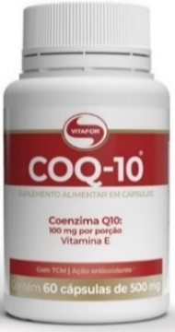

 | COQ60 | COENZIMA Q10 60 CAPSULAS 500mg |  | 6 |  | 116.00 | 0.00 | NCM 2106.90.30

 | Características: Suplemento alimentar em cápsulas, que possui 50 mg de Coenzima Q10 por cápsula de 500mg. Possui como veículo em sua formulação TCM (Triglicerídeos de Cadeia Média). É enriquecido com vitamina E (D-L-Alfa Tocoferol). A vitamina E é um antioxidante que auxilia na proteção dos danos causados pelos radicais livres.
COLOSFORT
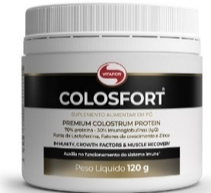
 | CLF120 | COLOSFORT POTE 120G |  | 12 |  | 460.00 | 0.00 | NCM 2106.90.30

 | Característica; Auxilia na imunidade,fatores de crescimento e recuperação muscular. Contém 70 % Proteína, 30 % Imunoglobulinas IgG e 1% Lactoferrina. Contém 2 gramas de peptídeos bioativos na porção.
COLOSFORT LACTOFERRIN
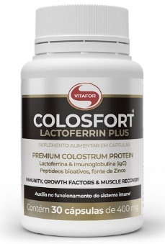

 | CLF30 | COLOSFORT LACTOFERRIN 30 CÁPSULAS DE 400mg |  | 6 |  | 267.00 | 0.00 | NCM 2106.90.30

 | Característica: Auxilia nas fragilidades do sistema imunológico com potencial antiviral, antibactericida. Contém Lactoferrina, Peptídeos bioativos de colostro, Imunoglobulinas IgG e Zinco.

CREATINE - AMINOÁCIDO 100% CREATINA MONOHIDRATADA
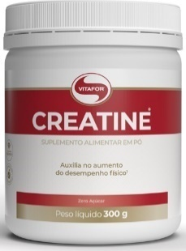

 | CE100 | CREATINE POTE 100g |  | 12 |  | 53.00 | 0.00 | NCM 2106.90.30
 | CE300 | CREATINE POTE 300g |  | 12 |  | 116.00 | 0.00 | NCM 2106.90.30

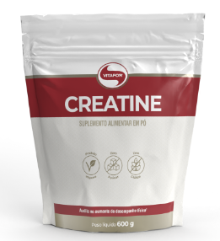
 | CE600 | CREATINE POUCH 600g |  | 4 |  | 198.00 | 0.00 | NCM 2106.90.30

 | Características: A creatina auxilia no aumento do desempenho físico durante exercícios repetidos de curta duração e alta intensidade. Isento de conservantes.
CREAFORT - CREATINA MONOHIDRATADA DE ALTA PUREZA- 100% CREAPURE®

 | CR300 | CREAFORT POTE 300g |  | 12 |  | 278.00 | 0.00 | NCM 2106.90.30

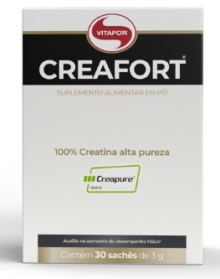
 | CR30 | CREAFORT CAIXA 30 SACHES 3g |  | 6 |  | 158.00 | 0.00 | NCM 2106.90.30

 | Características: Auxilio no aumento do desempenho físico durante exercícios repetidos de curta duração e alta intensidade. Creatina de alta pureza produzida na Alemanha, tecnologia CREAPURE®

CURCUMA PLUS

 | CMP30 | CURCUMA PLUS 30 CAPSULAS 500mg |  | 6 |  | 73.50 | 0.00 | NCM 2106.90.30
 | CMP60 | CURCUMA PLUS 60 CAPSULAS 500mg |  | 6 |  | 115.50 | 0.00 | NCM 2106.90.30

 | Características: Suplemento alimentar à base de Curcuma longa (130 mg de curcumina/ cápsula), Vitamina B12, Vitamina E, Selênio e Triglicerídeo de cadeia média – MCT. Cápsula Softgel com rápida absorção.
ENDURANCE - SUPLEMENTO ALIMENTAR DE CARBOIDRATOS SIMPLES E COMPLEXOS, CAFEÍNA, VITAMINAS E MINERAL EM GEL
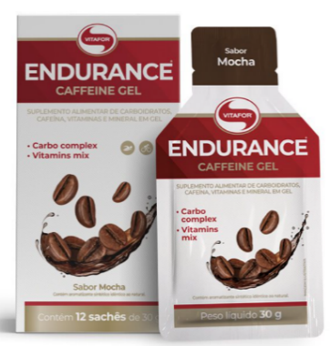
 | EG12LI | END CAFFEINE GEL 12 SACHES DE 30g LIMAO |  | 6 |  | 98.00 | 0.00 | NCM 2106.90.30
 | EG12MC | END CAFFEINE GEL 12 SACHES DE 30g MOCHA |  | 6 |  | 98.00 | 0.00 | NCM 2106.90.30
 | EG12CB | END CAFFEINE GEL 12 SACHES DE 30g CHOCOLATE BELGA |  | 6 |  | 98.00 | 0.00 | NCM 2106.90.30

 | Características: Suplemento alimentar composto por carboidratos simples (D-ribose e Frutose) e complexos (Maltodextrina) + Cafeína, para fornecimento de energia antes e/ou durante o treino. Além de também conter vitaminas do complexo B (Vitaminas B3, B6 e B12), Vitamina C, Selênio e Sódio.

ENDURANCE - SUPLEMENTO ALIMENTAR DE CARBOIDRATOS SIMPLES E COMPLEXOS, VITAMINAS E MINERAL EM GEL
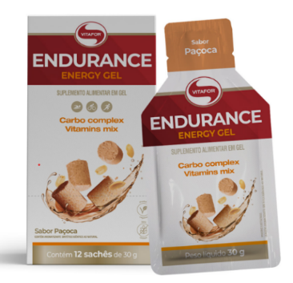
 | EG12BN | END ENERGY GEL 12 SACHES DE 30g BANANA |  | 6 |  | 98.00 | 0.00 | NCM 2106.90.30
 | EG12BA | END ENERGY GEL 12 SACHES DE 30g BAUNILHA |  | 6 |  | 98.00 | 0.00 | NCM 2106.90.30
 | EG12TA | END ENERGY GEL 12 SACHES DE 30g TANGERINA |  | 6 |  | 98.00 | 0.00 | NCM 2106.90.30
 | EG12PA | END ENERGY GEL 12 SACHÊS 30G PAÇOCA |  | 6 |  | 98.00 | 0.00 | NCM 2106.90.30

 | Características: Suplemento alimentar composto por carboidratos simples (D-ribose e Frutose) e complexos (Maltodextrina), para fornecimento de energia antes e/ou durante o treino. Além de também conter vitaminas do complexo B (Vitaminas B3, B6 e B12), Vitamina C, Selênio e Sódio.

ENDURANCE EXTREME ENERGY
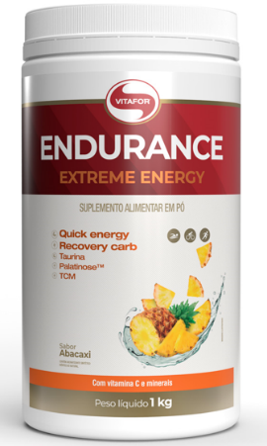
 | EXE1000AB | ENDURANCE EXTREME ENERGY POTE 1000G ABACAXI |  | 6 |  | 158.00 | 0.00 | NCM 2106.90.30

 | EXE1000LA | ENDURANCE EXTREME ENERGY POTE 1000G LARANJA |  | 6 |  | 158.00 | 0.00 | NCM 2106.90.30

 | Característica: ENDURANCE EXTREME ENERGY é um suplemento alimentar em pó composto por uma combinação de três fontes diferentes de carboidratos: maltodextrina, Palatinose™ e frutose, além de conter taurina, vitamina C e os minerais: sódio, cálcio, potássio e magnésio.

ENZYFOR - MIX DE ENZIMAS DIGESTIVAS COM 5 ENZIMAS : AMILASE, PROTEASE , LIPASE, LACTASE E BROMELINA
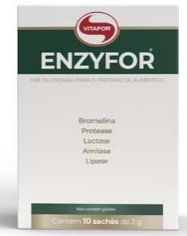

 | EZ10 | ENZYFOR 10 SACHES 3g |  | 12 |  | 93.00 | 0.00 | NCM 3507.90.49

 | EZ30 | ENZYFOR 30 SACHES 3g |  | 6 |  | 206.00 | 0.00 | NCM 3507.90.49

 | Características: Indicado para o preparo de alimentos, como bebidas, alimentos proteicos e alimentos lácteos. Em sua composição contém: protease, lactase, lipase, bromelina e amilase.

FERRO PLUS

 | FEP30 | FERRO PLUS 30 CÁPSULAS 500mg |  | 6 |  | 44.00 | 0.00 | NCM 2106.90.30

 | Características: FERRO PLUS é um suplemento alimentar com alta concentração de ferro e vitamina C.

PREBIÓTICO - FIBERFOR - FONTE DE FIBRAS ALIMENTARES SOLÚVEIS E INSOLÚVEIS
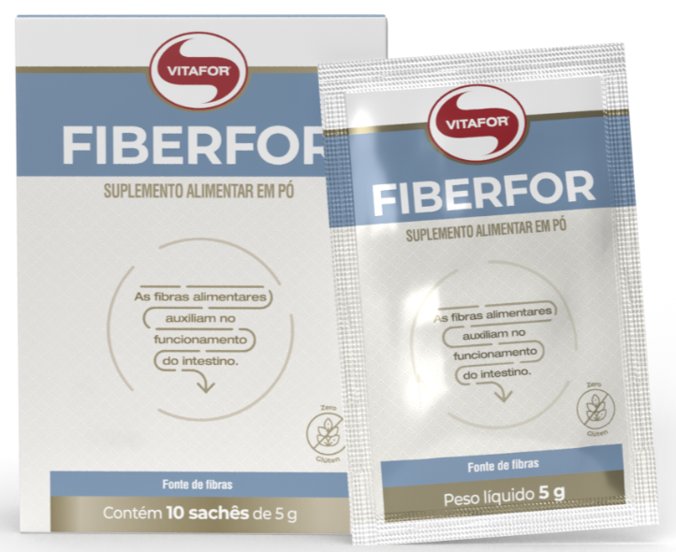
 | FBF10 | FIBERFOR 10 SACHES DE 5g |  | 12 |  | 40.00 | 0.00 | NCM 2106.90.30

 | FBF400 | FIBERFOR POTE COM 400g |  | 6 |  | 126.00 | 0.00 | NCM 2106.90.30

 | Características: Fonte de fibras prebióticas (FOS e inulina) solúveis (60%) e insolúveis (40%). As fibras alimentares auxiliam o funcionamento do intestino. Sabor Neutro.
PREBIÓTICO - FOSVITA - 100% FRUTOOLIGOSSACARÍDEOS ( FOS )
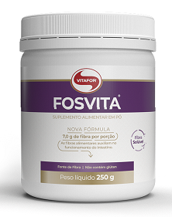

 | FV250 | FOSVITA 250g |  | 12 |  | 99.00 | 0.00 | NCM 2106.90.30

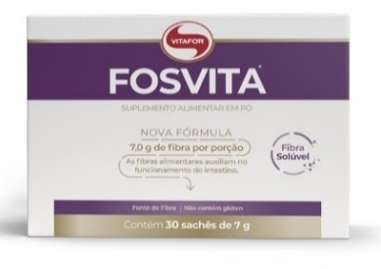
 | FV30 | FOSVITA 30 SACHES 7g |  | 6 |  | 138.00 | 0.00 | NCM 2106.90.30

 | Características: É indicado para regularizar a flora intestinal, prevenindo casos de diarreia e constipação; Favorece o sistema imunológico; Atua na redução dos níveis de colesterol e lipídeos; Por ser um prebiótico, atua em sinergia com os probióticos, estabilizando e aumentando a proliferação dessas bactérias benéficas no trato gastrointestinal.

FITZEI
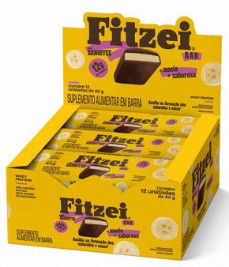

 | FZ12BF | FITZEI DISPLAY C/ 12 BARRAS 40G BANOFFE |  | 12 |  | 134.00 | 0.00 | NCM 2106.90.30

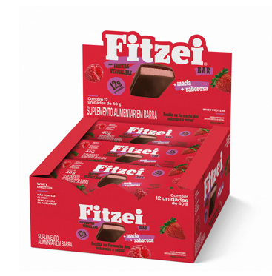

 | FZ12FV | FITZEI DISPLAY C/ 12 BARRAS 40G FRUTAS VERMELHAS |  | 12 |  | 134.00 | 0.00 | NCM 2106.90.30
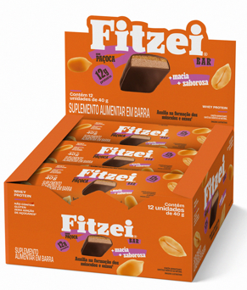

 | FZ12PA | FITZEI DISPLAY C/ 12 BARRAS 40G PACOCA |  | 12 |  | 134.00 | 0.00 | NCM 2106.90.30

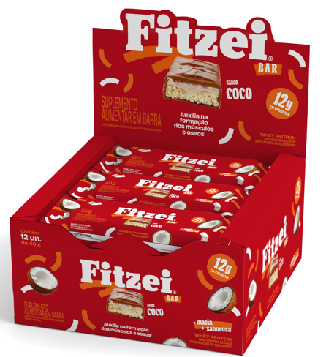

 | FZ12CO | FITZEI DISPLAY C/ 12 BARRAS 40G COCO |  | 12 |  | 134.00 | 0.00 | NCM 2106.90.30

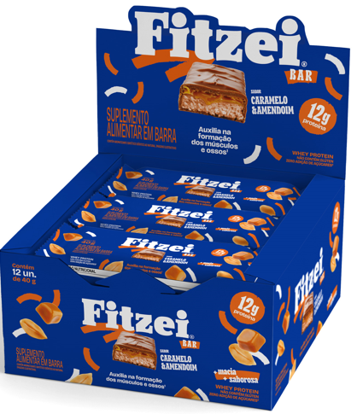

 | FZ12CA | FITZEI DISPLAY C/ 12 BARRAS 40G CARAMELO E AMENDOIM |  | 12 |  | 134.00 | 0.00 | NCM 2106.90.30

 | Características: FITZEI é um suplemento alimentar em barra. Mais macia e mais saborosa, com whey e zero adição de açúcares. São 5 sabores para você consumir em qualquer lugar no seu dia a dia.

FITZEI SNACKS
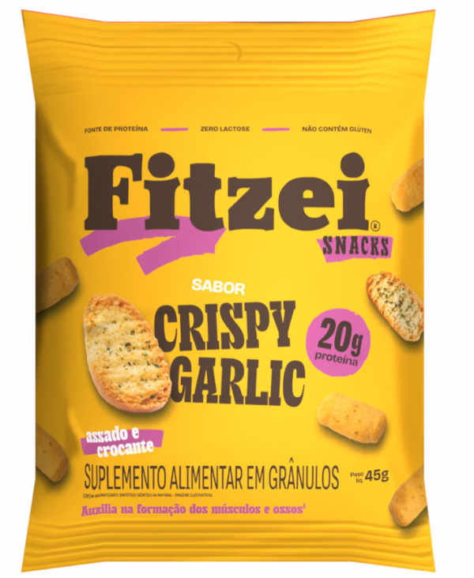

 | FZS45CG | FITZEI SNACK PACOTE 45g CRISPY GARLIC |  | 10 |  | 12.00 | 0.00 | NCM 2106.90.30

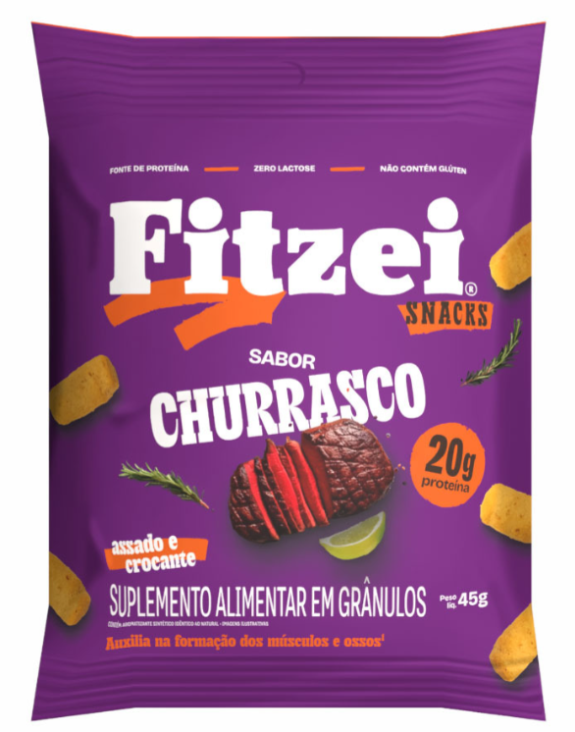

 | FZS45CH | FITZEI SNACK PACOTE 45g CHURRASCO |  | 10 |  | 12.00 | 0.00 | NCM 2106.90.30

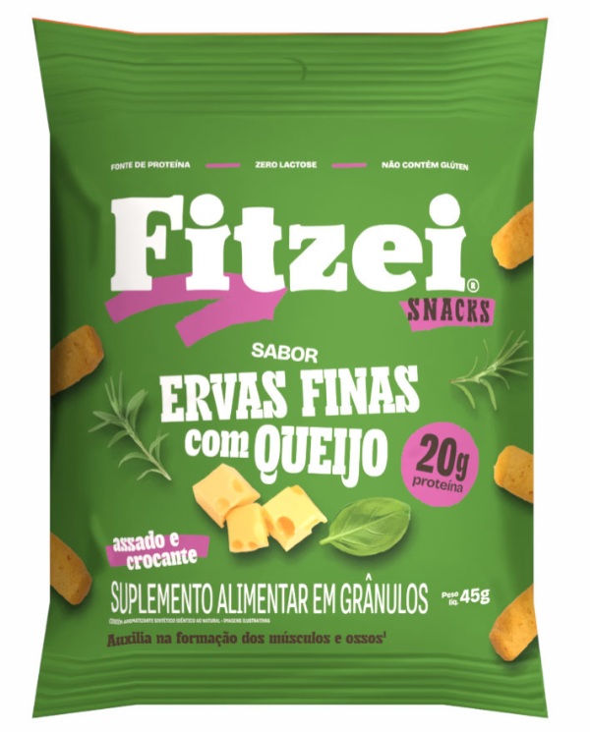

 | FZS45EFQ | FITZEI SNACK PACOTE 45g ERVAS FINAS COM QUEIJO |  | 10 |  | 12.00 | 0.00 | NCM 2106.90.30

 | Características: FITZEI SNACKS é um suplemento alimentar crocante e saboroso, para agregar aporte proteico na dieta diária de forma prática.
GLUTAMAX - MÓDULO DE L-GLUTAMINA
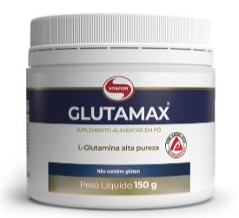

 | GM150 | GLUTAMAX POTE 150g |  | 12 |  | 74.00 | 0.00 | NCM 2106.90.30

 | GM300 | GLUTAMAX POTE 300g |  | 12 |  | 123.00 | 0.00 | NCM 2106.90.30

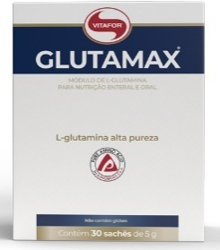
 | GMS30 | GLUTAMAX 30 SACHES 5g |  | 6 |  | 134.00 | 0.00 | NCM 2106.90.30

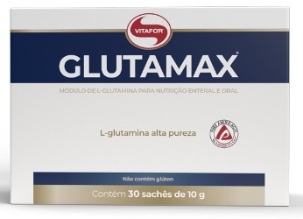
 | GM30 | GLUTAMAX 30 SACHES 10g |  | 6 |  | 191.00 | 0.00 | NCM 2106.90.30

 | Características: GLUTAMAX® é um suplemento alimentar em pó composto 100% pelo aminoácido Glutamina puro e obtido pelo processo fermentativo a partir de fontes vegetais. Devido ao sabor neutro, pode ser adicionado à bebida de sua preferência ou diluído em água.

GLUTAMAX POUCH

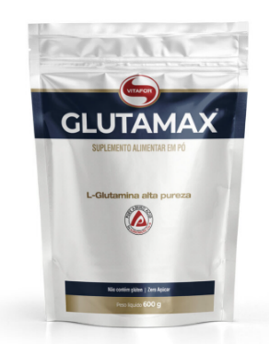
 | GM600 | GLUTAMAX POUCH 600G |  | 6 |  | 196.00 | 0.00 | NCM 2106.90.30

 | Características: GLUTAMAX® é um suplemento alimentar em pó composto 100% pelo aminoácido Glutamina puro e obtido pelo processo fermentativo a partir de fontes vegetais. Devido ao sabor neutro, pode ser adicionado à bebida de sua preferência ou diluído em água.

EPAFOR
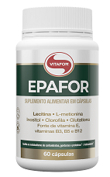

 | HF60 | EPAFOR 60 CÁPSULAS 1000mg |  | 6 |  | 123.00 | 0.00 | NCM 2106.90.30

 | Características: EPAFOR é um suplemento alimentar à base de lecitina, óleo de semente de uva (Vitis vinifera L.), L-metionina, inositol, glutationa, vitamina E, B3, B5 e B12.

HYALURONIC HAIR
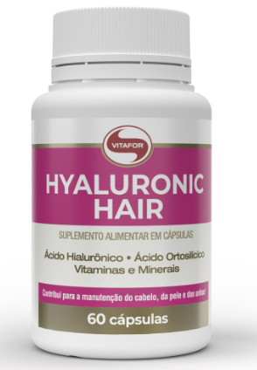

 | HH60 | HYALURONIC HAIR 60 CÁPSULAS 500MG |  | 6 |  | 107.00 | 0.00 | NCM 2106.90.30

 | Características: HYALURONIC HAIR é um suplemento alimentar à base de ácido hialurônico, vitaminas, minerais e óleo de semente de uva (Vitis vinífera L.). Diferenciais: Contém 100mg de ácido hialurônico, silício orgânico, biotina e ácido pantatênico.

IMUNOMULT MULTIVITAMÍNICO - SUPLEMENTO ALIMENTAR DE VITAMINAS E MINERAIS EM CÁPSULAS COM N-ACETIL

 | IMT60 | IMUNOMULT MULTIVITAMINICO 60 CAPSULAS 1000mg |  | 6 |  | 127.00 | 0.00 | NCM 2106.90.30
 | IMT120 | IMUNOMULT MULTIVITAMINICO 120 CAPSULAS 1000mg |  | 6 |  | 195.00 | 0.00 | NCM 2106.90.30

 | Características: É um suplemento alimentar à base de Vitaminas e Minerais, que auxilia no funcionamento do sistema imune, composto pelas Vitaminas C, D e do complexo B, Zinco e selênio. Além de todas as vitaminas e minerais fundamentais, agora a sua nova fórmula possui N-acetil L-cisteína (NAC).

ISOCRISP WHEY NEUTRO
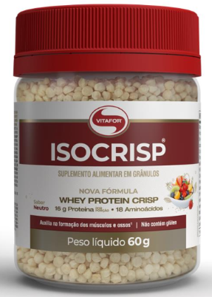
 | ISC60N | ISOCRISP NEUTRO POTE 60g |  | 12 |  | 66.00 | 0.00 | NCM 2106.90.30

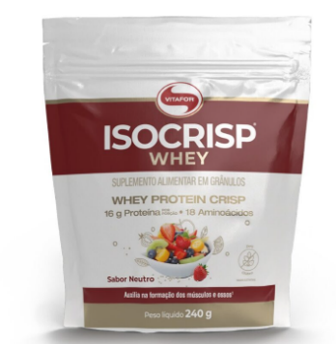
 | ISC240N | ISOCRISP WHEY NEUTRO POUCH 240G |  | 4 |  | 125.00 | 0.00 | NCM 2106.90.30

 | Características: ISOCRISP® WHEY é um suplemento alimentar em grânulos, fonte de proteínas e peptídeos de proteína, como: glicomacropeptídeo, imunoglobulina e lactoferrina. Uma forma inovadora de alimento proteico à base de Whey Protein Isolate e Whey Protein Concentrate (proteína de soro do leite isolada e concentrada).

ISOCRISP PLANT - VEGANO - PROTEÍNA ISOLADA DE ERVILHA COM FIBRA DE BETERRABA EM FLOCOS CROCANTES
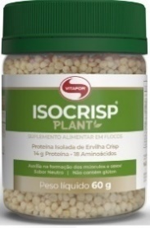

 | ISP60 | ISOCRISP PLANT POTE 60g |  | 12 |  | 33.00 | 0.00 | NCM 2106.90.30

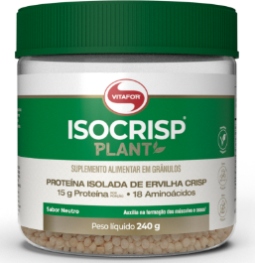
 | ICP240 | ISOCRISP PLANT POTE 240g |  | 12 |  | 91.00 | 0.00 | NCM 2106.90.30

 | Características: ISOCRISP® PLANT é um suplemento alimentar em grânulos, fonte de proteínas (nutriente esse que auxilia na formação dos músculos e ossos). Sua forma inovadora de alimento proteico à base de proteína de ervilha pode ser consumida juntamente com cereais matinais, frutas, açaí, sopas ou saladas.

ISOFORT - WHEY PROTEIN ISOLADO E PARCIALMENTE HIDROLISADO 92% PROTEÍNA
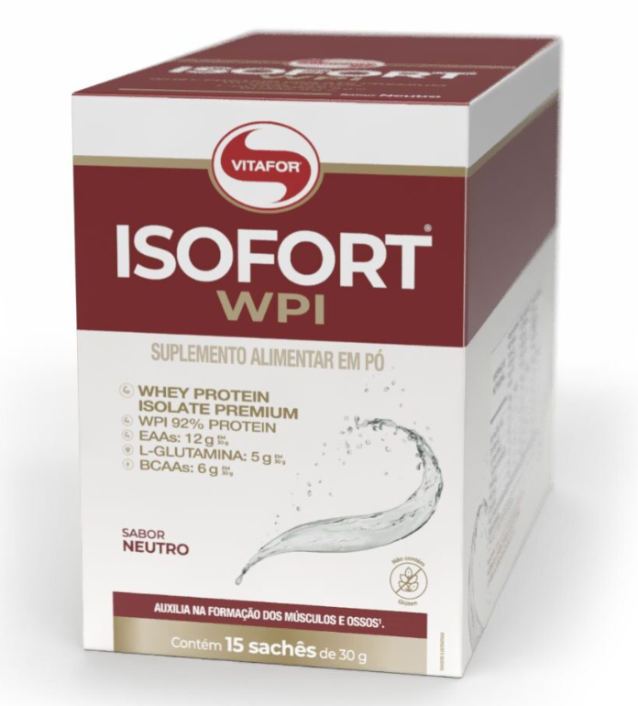

 | ISF15BA | ISOFORT 15 SACHES 30g BAUNILHA |  | 4 |  | 365.00 | 0.00 | NCM 2106.90.30
 | ISF15CH | ISOFORT 15 SACHES 30g CHOCOLATE |  | 4 |  | 365.00 | 0.00 | NCM 2106.90.30
 | ISF15FV | ISOFORT 15 SACHES 30g FRUTAS VERMELHAS |  | 4 |  | 365.00 | 0.00 | NCM 2106.90.30
 | ISF15N | ISOFORT 15 SACHES 30g NEUTRO |  | 4 |  | 365.00 | 0.00 | NCM 2106.90.30

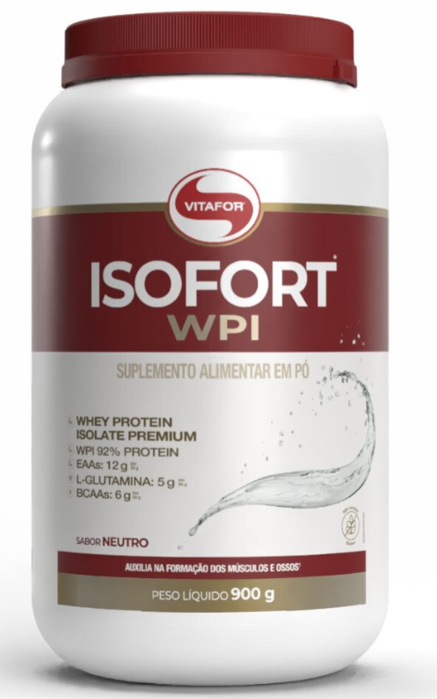
 | ISF900BA | ISOFORT POTE 900g BAUNILHA |  | 4 |  | 529.00 | 0.00 | NCM 2106.90.30
 | ISF900CH | ISOFORT POTE 900g CHOCOLATE |  | 4 |  | 529.00 | 0.00 | NCM 2106.90.30
 | ISF900FV | ISOFORT POTE 900g FRUTAS VERMELHAS |  | 4 |  | 529.00 | 0.00 | NCM 2106.90.30
 | ISF900N | ISOFORT POTE 900g NEUTRO |  | 4 |  | 529.00 | 0.00 | NCM 2106.90.30

 | Características: fonte de BCAA, L-glutamina, L-prolina e L-arginina, além de conter peptídeos de proteínas como glicomacropeptídeos (GMPs), alfa-lactoalbumina, lactoferrina e baixos teores de carboidratos, gorduras e sódio. Alta concentração de proteína, nutriente esse que auxilia na formação dos músculos e ossos. Contém 6g de L-Glutamina em 30g e 6g de BCAA em 30g.

ISOFORT ULTRA IMUNO - WHEY PROTEIN ISOLADO, WHEY PROTEIN HIDROLISADO, CREATINA (CREAPURE®), GLUTAMINA, ZINCO E CROMO.
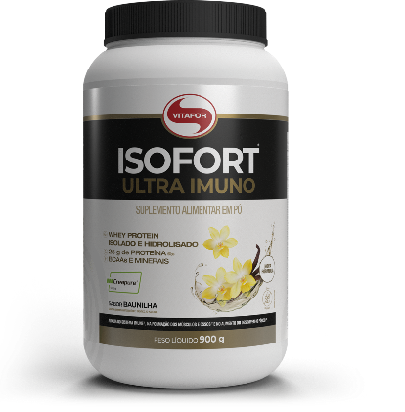

 | IU900BA | ISOFORT ULTRA IMUNO POTE 900G BAUNILHA |  | 4 |  | 529.00 | 0.00 | NCM 2106.90.30
 | IU900CA | ISOFORT ULTRA IMUNO POTE 900G CACAU |  | 4 |  | 529.00 | 0.00 | NCM 2106.90.30

 | Características: ISOFORT® ULTRA IMUNO é um suplemento alimentar em pó composto de proteínas de alto valor biológico, nutriente esse que auxilia na formação dos músculos e ossos e contém perfil completo de aminoácidos, dentre eles os BCAAs, L-glutamina, L-arginina e L-prolina, além de conter peptídeos de proteínas como: glicomacropeptídeos (GMPs), alfa-lactoalbumina, imunoglobulinas e lactoferrina. É adicionado de creatina (Creapure® ), zinco e cromo.

ISOFORT PLANT - VEGANO - PROTEÍNA ISOLADA DE ERVILHA E ARROZ COM VITAMINA B12

 | IFP450BC | ISOFORT PLANT 450g BANANA COM CANELA |  | 6 |  | 179.00 | 0.00 | NCM 2106.90.30
 | IFP450CA | ISOFORT PLANT 450g CACAU |  | 6 |  | 179.00 | 0.00 | NCM 2106.90.30
 | IFP450BA | ISOFORT PLANT 450g BAUNILHA |  | 6 |  | 179.00 | 0.00 | NCM 2106.90.30
 | IFP450PA | ISOFORT PLANT 450g PACOCA |  | 6 |  | 179.00 | 0.00 | NCM 2106.90.30

 | Características: Suplemento alimentar plant-based composto por blend de proteínas vegetais: proteína isolada de ervilha e proteína de arroz, leucina e vitamina B12, com zero adição de açúcares. Auxilia no funcionamento do sistema imune2, a na formação dos músculos e ossos, no metabolismo energético, fonte de proteínas, fonte de vitamina B12.

ISOFORT BEAUTY- FORÇA E BELEZA PARA O SEU DIA A DIA - 21g de Proteína
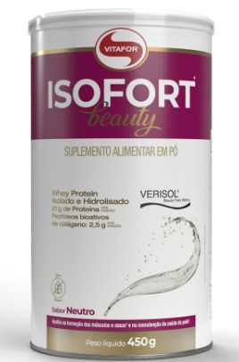
 | IFB450BA | ISOFORT BEAUTY 450g BAUNILHA |  | 6 |  | 233.00 | 0.00 | NCM 2106.90.30
 | IFB450CA | ISOFORT BEAUTY 450g CACAU |  | 6 |  | 233.00 | 0.00 | NCM 2106.90.30
 | IFB450AG | ISOFORT BEAUTY 450g ABACAXI COM GENGIBRE |  | 6 |  | 233.00 | 0.00 | NCM 2106.90.30
 | IFB450CB | ISOFORT BEAUTY 450g CRANBERRY |  | 6 |  | 233.00 | 0.00 | NCM 2106.90.30
 | IFB450N | ISOFORT BEAUTY 450g NEUTRO |  | 6 |  | 233.00 | 0.00 | NCM 2106.90.30

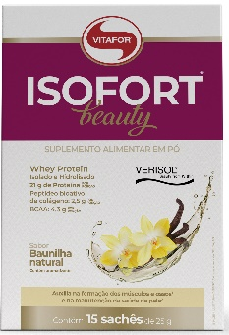
 | IFB15AG | ISOFORT BEAUTY 15 SACHES 25g ABACAXI COM GENGIBRE |  | 4 |  | 260.00 | 0.00 | NCM 2106.90.30
 | IFB15BA | ISOFORT BEAUTY 15 SACHES 25g BAUNILHA |  | 4 |  | 260.00 | 0.00 | NCM 2106.90.30
 | IFB15CA | ISOFORT BEAUTY 15 SACHES 25g CACAU |  | 4 |  | 260.00 | 0.00 | NCM 2106.90.30
 | IFB15CB | ISOFORT BEAUTY 15 SACHES 25g CRANBERRY |  | 4 |  | 260.00 | 0.00 | NCM 2106.90.30
 | IFB15N | ISOFORT BEAUTY 15 SACHES 25G NEUTRO |  | 4 |  | 260.00 | 0.00 | NCM 2106.90.30

 | Características: ISOFORT BEAUTY é um suplemento alimentar que combina Whey Protein Isolado e Hidrolisado e peptídeos bioativos de colágeno hidrolisado - Verisol®, com vitaminas A C, biotina e o zinco que contribuem para uma fórmula mais completa, auxiliando na formação dos músculos e manutenção da saúde da pele.

KRILL VIT - ÓLEO DE KRILL - ÔMEGA 3 COM COLINA ASTAXANTINA E FOSFOLIPÍDEOS - CERTIFICADO INTERNACIONAL IKOS

 | KV30 | KRILL VIT 30 CAPSULAS 500mg |  | 6 |  | 89.00 | 0.00 | NCM 2106.90.30
 | KV60 | KRILL VIT 60 CAPSULAS 500mg |  | 6 |  | 158.00 | 0.00 | NCM 2106.90.30

 | Características: Contém Ômega 3, EPA, DHA, colina, astaxantina e fosfolípedos. Primeira Empresa Brasileira a obter a Certificação Internacional IKOS que define os padrões mais altos do mundo em pureza, potência e frescor.

LACZYME - NOVA FORMULA, ALTA CONCENTRAÇÃO DE ENZIMA LACTASE POR CÁPSULAS 10.000 U.FCC

 | LCZ60 | LACZYME 60 CAPSULAS 470mg |  | 6 |  | 116.00 | 0.00 | NCM 3507.90.49

 | Características: LACZYME é um produto a base de enzima lactase, responsável pela digestão da lactose presente em alimentos que contenham leite ou derivados.

L-CARNITINA - AMINOÁCIDO EM CÁPSULAS

 | LCT60 | L CARNITINA 60 CAPSULAS 530mg |  | 6 |  | 89.00 | 0.00 | NCM 2106.90.30
 | LCT120 | L CARNITINA 120 CAPSULAS DE 530mg |  | 6 |  | 152.00 | 0.00 | NCM 2106.90.30

 | Características: 100% L- carnitina. Praticidade no formato cápsulas.

LIPIX - ÓLEO DE CÁRTAMO COM VITAMINA E

 | LP120 | LIPIX 120 CAPSULAS 1000mg |  | 6 |  | 98.00 | 0.00 | NCM 2106.90.30

 | Características: Óleo de cártamo associado a Vitamina E possuem efeitos sinérgicos potencializando os efeitos nutricionais do produto. Praticidade de consumo em cápsula. Cápsula Softgel promovendo rápida absorção.

LIPIX6- ÓLEO DE CARTAMO,ÓLEO SEMENTE DE UVA, DE CAFEÍNA,VITAMINA B3 E MINERAIS.
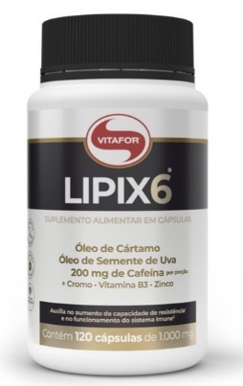
 | LPS60 | LIPIX 6 60 CAPSULAS 1000mg |  | 6 |  | 98.00 | 0.00 | NCM 2106.90.30
 | LPS120 | LIPIX 6 120 CAPSULAS 1000mg |  | 6 |  | 162.00 | 0.00 | NCM 2106.90.30

 | Características: Suplemento alimentar à base de cafeína, óleo de cártamo, óleo de semente de uva, vitaminas e minerais. Sua fórmula inovadora possui ingredientes em equilíbrio que favorecem a disposição para o treino. Contém micronutrientes associados (Vitamina B3, Cromo e Zinco) que potencializam o metabolismo energético. Cápsula Softgel promovendo rápida absorção.

MAGNÉSIO PLUS
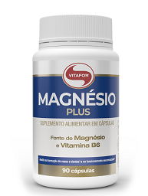

 | MGP90 | MAGNESIO PLUS 90 CÁPSULAS 690mg |  | 6 |  | 116.00 | 0.00 | NCM 2106.90.30

 | Características: MAGNÉSIO PLUS um suplemento alimentar a base de magnésio, e vitamina B6 com alta concentração e biodisponibilidade, 350 mg de bisglicinato de magnésio por porção, Vegano, zero açúcar e glúten

MCT - TRIGLICERÍDEOS DE CADEIA MÉDIA COM AGE (ÁCIDOS GRAXOS ESSENCIAIS)

 | MCA250 | MCT COM AGE FRASCO 250ML |  | 6 |  | 98.00 | 0.00 | NCM 2106.90.30

 | Características: Módulo de Triglicerídeos de Cadeia Média (TCM) enriquecido com ácidos graxos essenciais (AGE) destinado a nutrição enteral e oral. Composto por óleo de coco fracionado (70% composição) e óleo de milho (30% composição).

MCT - TRIGLICERÍDEOS DE CADEIA MÉDIA

 | MCT500 | MCT FRASCO 500ML |  | 6 |  | 196.00 | 0.00 | NCM 2106.90.30

 | Características: Módulo de Triglicerídeos de Cadeia Média (TCM).

MEGA DHA - ÔMEGA 3 50% DHA 10% EPA - CERTIFICADO INTERNACIONAL IFOS

 | MD60 | MEGA DHA 60 CAPSULAS 1000mg |  | 6 |  | 126.00 | 0.00 | NCM 2106.90.30

 | MD120 | MEGA DHA 120 CAPSULAS 1000mg |  | 12 |  | 226.50 | 0.00 | NCM 2106.90.30

 | Características: Suplemento a base de óleo de peixe extraído de águas frias e profundas das regiões polares, sendo rico em ácidos graxos de cadeia longa, da série ômega 3. Possui alta concentração de seus derivados, ácido docosahexaenóico (DHA) – 1.500mg e ácido eicosapentaenóico (EPA) - 300mg. Possui a certificação IFOS – International Fish Oil Standards Program

MELATONINA - SUPLEMENTO ALIMENTAR ÀBASE DE MELATONINA
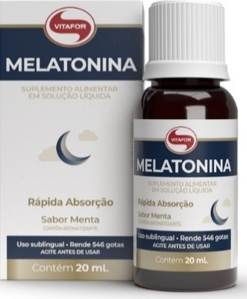

 | ML20 | MELATONINA GOTAS FRASCO 20ML |  | 32 |  | 61.50 | 0.00 | NCM 2106.90.30

 | Características: Suplemento alimentar à base de melatonina. Devido sua apresentação possui rápida absorção.

MULTIVITAMINICO SUPPORT

 | MTS90 | MULTIVITAMINICO SUPPORT 90 CAPSULAS 620MG |  | 6 |  | 198.00 | 0.00 | NCM 2106.90.30

 | Características: MULTIVITAMÍNICO SUPPORT é um suplemento alimentar que combina vitaminas, minerais, taurina, arginina e extrato de oliva (Oli-Ola™), desenvolvido para auxiliar na reposição de micronutrientes e aminoácidos essenciais, contribuindo para o equilíbrio nutricional do organismo.

NAC - Aminoácido N-acetil L-cisteína (NAC) isolado de origem vegetal

 | NAC30 | N ACETIL CISTEINA 30 CAPSULAS 750mg |  | 6 |  | 69.00 | 0.00 | NCM 2106.90.30
 | NAC60 | N ACETIL CISTEINA 60 CAPSULAS 750mg |  | 6 |  | 111.00 | 0.00 | NCM 2106.90.30

 | Características: Suplemento alimentar composto pelo aminoácido N-acetil L-cisteína (NAC) isolado de origem vegetal com concentração de 600mg por cápsula.

ÔMEGA 3 EPA DHA - 18% EPA 12% DHA - CERTIFICADO INTERNACIONAL IFOS

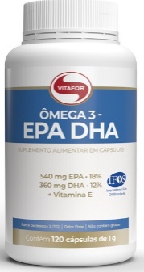
 | OF60 | OMEGA 3 EPA E DHA 60 CAPSULAS 1000mg |  | 6 |  | 89.00 | 0.00 | NCM 2106.90.30
 | OF120 | OMEGA 3 EPA E DHA 120 CAPSULAS 1000mg |  | 12 |  | 162.00 | 0.00 | NCM 2106.90.30
 | OF240 | OMEGA 3 EPA E DHA 240 CAPSULAS 1000mg |  | 6 |  | 289.00 | 0.00 | NCM 2106.90.30

 | Características: Suplemento a base de óleo de peixe extraído de águas frias e profundas das regiões polares, sendo rico em ácidos graxos de cadeia longa, da série ômega 3. Seus constituintes são: o ácido eicosapentaenoico (EPA) e o ácido docosahexaenoico (DHA), sendo considerados ácidos graxos essenciais. Também possui vitamina E em sua composição.

OMEGAFOR PLUS - 33% EPA 22% DHA - CERTIFICADO INTERNACIONAL IFOS
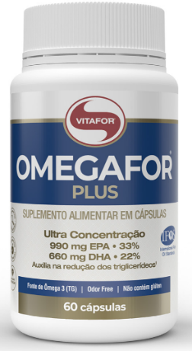
 | OFP60 | OMEGAFOR PLUS 60 CAPSULAS 1000mg |  | 6 |  | 140.00 | 0.00 | NCM 2106.90.30
 | OFP120 | OMEGAFOR PLUS 120 CAPSULAS 1000mg |  | 12 |  | 231.00 | 0.00 | NCM 2106.90.30
 | OFP240 | OMEGAFOR PLUS 240 CAPSULAS 1000mg |  | 6 |  | 400.00 | 0.00 | NCM 2106.90.30

 | Características: Suplemento a base de óleo de peixe extraído de águas frias, profundas e não poluídas, sendo rico em ácidos graxos de cadeia longa, da série ômega 3. Possui alta concentração de seus derivados, ácido eicosapentaenoico (EPA) - 990mg e ácido docosahexaenoico (DHA) - 660mg. Possui a certificação IFOS- International Fish Oil Standards Program.

OMEGAFOR FAMILY- 33% EPA 22% DHA COM VITAMINAS E MINERAIS - CERTIFICADO INTERNACIONAL IFOS COM AROMA DE LARANJA E FORMATO DE PEIXINHO.


 | OFF60 | OMEGAFOR FAMILY 60 CAPSULAS 500mg |  | 6 |  | 107.00 | 0.00 | NCM 2106.90.30
 | OFF120 | OMEGAFOR FAMILY 120 CAPSULAS 500mg |  | 6 |  | 179.00 | 0.00 | NCM 2106.90.30
 | OFF360 | OMEGAFOR FAMILY 360 CAPSULAS 500mg |  | 6 |  | 420.00 | 0.00 | NCM 2106.90.30

 | Características: Suplemento alimentar de óleo de peixe em cápsulas de 500mg em formato de peixe com aroma de laranja, fonte de Ômega 3. Contém 600mg de EPA e 400mg de DHA na porção. Fonte de Vitamina K, D3, B12 e Selênio. Selo IFOS.Cápsula Softgel promovendo rápida absorção.

OMEGAFOR VISION


 | OMV60 | OMEGAFOR VISION 60 CAPSULAS 1000mg |  | 6 |  | 152.00 | 0.00 | NCM 2106.90.30

 | CARACTERISTICAS: suplemento alimentar à base de óleo de peixe (fonte deômega 3- TG), vitaminas A, B12 e E, cisteína, taurina, luteína e zeaxantina.

OMEGAFOR VEGAN


 | OV60 | OMEGAFOR VEGAN 60 CAPSULAS 700mg |  | 6 |  | 152.00 | 0.00 | NCM 2106.90.30

 | Características: um suplemento alimentar fonte de ômega 3, extraído de microalgas do tipo Schizochytrium sp, que é considerada a fonte mais pura desse nutriente. 100% vegetal.

OMEGAFOR MEMORY


 | OME60 | OMEGAFOR MEMORY 60 CAPSULAS 1000mg |  | 6 |  | 161.00 | 0.00 | NCM 2106.90.30

 | Característica: OMEGAFOR MEMORY® é um suplemento alimentar à base de óleo de algas obtido através das microalgas Schizochytrium sp. (fonte de Ômega 3-TG), com associação de: vitaminas, mineral, fosfatidilserina e glutationa.

OMEGAFOR VITAMINS

 | OFV60 | OMEGAFOR VITAMINS 60 CAPSULAS 1000mg |  | 6 |  | 88.00 | 0.00 | NCM 2106.90.30
 | OFV120 | OMEGAFOR VITAMINS 120 CAPSULAS 1000mg |  | 12 |  | 154.00 | 0.00 | NCM 2106.90.30

 | Característica: OMEGAFOR® VITAMINS é um suplemento alimentar de óleo de peixe, fonte de ômega 3 com a combinação de 7 fontes de Vitaminas: A, D, E, K, B3, B9 e B12 e Glutationa.

PALATINOSE (CARBOIDRATO DE BAIXO ÍNDICE GLICÊMICO - 100% VEGETAL)

 | PA300 | PALATINOSE POTE 300g |  | 12 |  | 79.00 | 0.00 | NCM 2106.90.30

 | Características: PALATINOSE é um suplemento à base de isomaltulose (Palatinose™), substância resultante da transformação enzimática da sacarose em um carboidrato resistente à metabolização. Possui características de baixo índice glicêmico e insulinêmico devido ao processo de absorção lento, o que possibilita uma fonte de energia para o organismo por um período prolongado e constante.

PROFEM - ÓLEOS DE PRÍMULA FONTE DE ÁCIDO GAMA- LINOLÊNICO (GLA)


 | PR60 | PROFEM 60 CÁPSULAS 1000mg |  | 6 |  | 93.00 | 0.00 | NCM 2106.90.30

 | Características: Constituído por ácidos graxos essenciais, pertencentes à série do Ômega-6 (ácido linoleico) e seu derivado Gama-linolênico (GLA). Praticidade de consumo. Cápsula de Softgel promovendo rápida absorção.
PRÓPOLIS - É COMPOSTO POR UM BLEND EXCLUSIVO DE PRÓPOLIS VERDE E VERMELHO, PROPORCIONANDO ALTA CONCENTRAÇÃO DE COMPOSTOS FENÓLICOS EM GOTAS


 | PL20 | PRÓPOLIS LIQUIDA GOTAS FRASCO 20ml |  | 32 |  | 71.00 | 0.00 | NCM 2106.90.30

 | Características: Concentrado de compostos fenólicos (extraforte) – 30mg, rende aproximadamente 800 gotas por frasco o aliado ideal para cuidar da saúde de toda família

RESVERATROL PLUS


 | REP60 | RESVERATROL PLUS 60 CAPSULAS 1000mg |  | 6 |  | 178.00 | 0.00 | NCM 2106.90.30

 | Características: RESVERATROL PLUS é um suplemento alimentar de composição estratégica a base de óleo de semente de uva (Vitis vinifera L.), trans-resveratrol, ácido hialurônico, coenzima Q10, vitaminas B3, B12, biotina e zinco.

SIMFORT FEMME

 | SFM15 | SIMFORT FEMME 15 CÁPSULAS 650mg |  | 6 |  | 84.00 | 0.00 | NCM 2106.90.30

 | SFM30 | SIMFORT FEMME 30 CÁPSULAS 650MG |  | 6 |  | 141.00 | 0.00 | NCM 2106.90.30

 | Características; SIMFORT® FEMME É um suplemento alimentar composto por cranberry, associação das cepas probióticas: Lacticaseibacillus rhamnosus GG (ATCC 53103) e Lactobacillus acidophilus NCFM (ATCC SD5221) e zinco.

SIMCAPS - PROBIÓTICO COM 2 ESPÉCIES DE MICRORGANISMOS BENÉFICOS

 | SCP30 | SIMCAPS 30 CAPSULAS 400mg |  | 6 |  | 71.00 | 0.00 | NCM 2106.90.30

 | SCP60 | SIMCAPS 60 CAPSULAS 400mg |  | 6 |  | 107.00 | 0.00 | NCM 2106.90.30

 | Características: SIMCAPS® é a combinação de duas cepas probióticas que contribuem com a saúde gastrointestinal. Sua cápsula gastrorresistente permite que os microrganismos cheguem vivos ao nosso intestino, garantindo os resultados para uma rotina equilibrada

SIMFORT - PROBIÓTICO COM 5 ESPÉCIES DE MICORGANIMOS BENÉFICOS


 | SF10 | SIMFORT 10 SACHES 2g |  | 6 |  | 58.00 | 0.00 | NCM 2106.90.30

 | SF30 | SIMFORT 30 SACHES 2g |  | 12 |  | 138.00 | 0.00 | NCM 2106.90.30
 | SF60 | SIMFORT 60 SACHES 2g |  | 10 |  | 260.00 | 0.00 | NCM 2106.90.30

 | Características: Cinco cepas de microrganismos probióticos que agem em sinergia, trazendo diversos benefícios ao organismo. Em sua fórmula contém microorganismos liofilizados e altamente concentrados, eficazes na recomposição da flora intestinal. Contribuem para o equilíbrio da flora intestinal. Praticidade versão sachê.

SIMFORT -FIBRAS ALIMENTARES SOLÚVEIS E INSOLÚVEIS QUE CONTRIBUEM PARA O FUNCIONAMENTO DO INTESTINO


 | SFF210 | SIMFORT FIBRAS 210g |  | 12 |  | 93.00 | 0.00 | NCM 2106.90.30

 | Características: suplemento alimentar em pó à base de fibras alimentares: Goma acácia (Acacia senegal L.), inulina obtida da raiz de chicória (Cichorium intybus) e frutooligossacarídeos (FOS) que auxiliam no funcionamento do intestino.

SIMFORT PLUS - COMBINAÇÃO DE PROBIÓTICOS, EM MAIS UMA VERSÃO DE ALTA CONCENTRAÇÃO 17 BI (POR PORÇÃO) E CUSTO-BENEFÍCIO.


 | SFS10 | SIMFORT PLUS 10 SACHES 2g |  | 12 |  | 60.00 | 0.00 | NCM 2106.90.30
 | SFS30 | SIMFORT PLUS 30 SACHES 2g |  | 12 |  | 140.00 | 0.00 | NCM 2106.90.30


 | SFP30 | SIMFORT PLUS 30 CÁPSULAS 390mg |  | 6 |  | 98.00 | 0.00 | NCM 2106.90.30
 | SFP60 | SIMFORT PLUS 60 CAPSULAS 390mg |  | 6 |  | 167.50 | 0.00 | NCM 2106.90.30

 | Característica: Simfort plus: é um suplemento alimentar composto pela associação de quatro cepas probióticas: Bifidobacterium lactis BI-07 (ATCC SD5220), Lactobacillus acidophilus NCFM (ATCC SD5221), Bifidobacterium lactis BL-04 (ATCC SD5219) e Lacticaseibacillus paracasei Lpc-37 (ATCC SD5275) que em conjunto podem contribuir com a saúde do trato gastrointestinal. Simfort plus (cáp) • Alta concentração na porção (2 cápsulas) • 17 bilhões de microrganismos vivos por porção. • 8,5 bilhões de microrganismos vivos por cápsula. • Praticidade no consumo. Simfort plus (sachê) • Alta concentração na porção (2 sachês): • 17 bilhões de microrganismos vivos por porção. • Cepas liofilizadas. • Praticidade no consumo – atende indivíduos com dificuldade de deglutição.

SIMFORT ULTRA

 | SFU30 | SIMFORT ULTRA 30 CAPSULAS 390mg |  | 6 |  | 112.00 | 0.00 | NCM 2106.90.30

 | SFU60 | SIMFORT ULTRA 60 CAPSULAS 390mg |  | 6 |  | 215.00 | 0.00 | NCM 2106.90.30

 | Característica: SIMFORT® ULTRA, é um suplemento alimentar composto por seis cepas probióticas: Lacticaseibacillus rhamnosus GG (ATCC 53103), Bifidobacterium animalis subsp. lactis HN019 (ATCC SD5674), Bifidobacterium lactis BI-07 (ATCC SD5220), Lactobacillus acidophilus NCFM (ATCC SD5221), Bifidobacterium lactis BL-04 (ATCC SD5219) e Lacticaseibacillus paracasei Lpc-37 (ATCC SD5275) que podem contribuir com a saúde do trato gastrointestinal.


SLEEFOR - L-TRIPTOFANO, GLICINA, VITAMINA B3 E B6, COM ZERO ADIÇÃO DE AÇÚCARES.
z

 | SL30 | SLEEFOR 30 CAPSULAS 470mg |  | 6 |  | 69.00 | 0.00 | NCM 2106.90.30
 | SL60 | SLEEFOR 60 CAPSULAS 470mg |  | 6 |  | 101.00 | 0.00 | NCM 2106.90.30

 | Características: Suplemento alimentar à base de Melatonina, L-Triptofano, L-Glicina, vitamina B3 e B6, com zero adição de açúcares. Contém 525mg de L-Triptofano por porção; 350mg de Glicina por porção e fonte de Vitamina B3 e B6. Produto vegano.

TAURINE - 100% L-TAURINA EM CÁPSULAS


 | TA30 | TAURINE 30 CAPSULAS 550mg |  | 6 |  | 54.00 | 0.00 | NCM 2106.90.30
 | TA60 | TAURINE 60 CAPSULAS 550mg |  | 6 |  | 95.00 | 0.00 | NCM 2106.90.30

 | Características: 100% L-taurina de alta pureza. L-Taurina é um aminoácido isolado que está envolvido em diversas áreas do metabolismo.

TERMO PLUS ® LARANJA MORO, CAFÉ VERDE, CAFEÍNA NATURAL ,VITAMINAS E MINERAIS

 | TP240TC | TERMO PLUS 240G TANGERINA COM CHA VERDE |  | 12 |  | 224.00 | 0.00 | NCM 2106.90.30
 | TP240FGC | TERMO PLUS 240G FRUTAS VERMELHAS COM GENGIBRE E CHÁ VERDE |  | 12 |  | 224.00 | 0.00 | NCM 2106.90.30


 | TP30TC | TERMO PLUS 30 SACHÊS 4G TANGERINA COM CHÁ VERDE |  | 6 |  | 174.00 | 0.00 | NCM 2106.90.30
 | TP30FGC | TERMO PLUS 30 SACHES 4G FRUTAS VERMELHAS E GENGIBRE COM CHÁ VERDE |  | 6 |  | 174.00 | 0.00 | NCM 2106.90.30

 | Características: TERMO PLUS® é um suplemento alimentar à base de aminoácidos, café verde, extrato seco de semente de uva, extrato de laranja moro, vitaminas e minerais. Sua fórmula inovadora possui ingredientes em equilíbrio que contribuem para energia e desempenho.

TERMO PLUS CAPSULAS - CAFÉ VERDE, LARANJA MORO (CITRUS SINENSIS L OSBECK), AMINOÁCIDOS, EXTRATO SECO DE SEMENTE DE UVA, VITAMINAS E MINERAIS.


 | TPC90 | TERMO PLUS 90 CAPSULAS 650mg |  | 6 |  | R$ 134.00 | 0.00 | NCM 2106.90.30

 | Características: TERMO PLUS® CÁPSULAS é um suplemento alimentar, que traz a combinação de ingredientes pensados para te auxiliar na superação dos seus objetivos, também contém cafeína que auxilia no aumento do estado de alerta e melhora da concentração.

V-COFFEE ENERGY BOOST


 | CFE220OR | V-COFFEE LATA 220G ORIGINAL |  | 12 |  | R$ 138.00 | 0.00 | NCM 2106.90.30

 | Características:V-COFFEE ENERGY BOOST® é um suplemento alimentar em pó composto por cafeína, TCM, cromo, colina, coenzima Q10, taurina, tirosina, carnitina, ácido clorogênico e vitaminas do complexo B. A combinação proposta resulta em um café funcional, com benefícios para aumento da energia, foco e concentração

V-FORT INTENSO PRÉ TREINO COM CREATINA MONOHIDRATADA, L-ARGININA, L-CARNITINA, TIROSINA, FENILALANINA,BETA ALANINA, CAFEÍNA COM VITAMINAS E MINERAIS

 | VF240FV | V FORT 240g FRUTAS VERMELHAS |  | 12 |  | 164.00 | 0.00 | NCM 2106.90.30
 | VF240LI | V FORT 240g LIMAO |  | 12 |  | 164.00 | 0.00 | NCM 2106.90.30

 | Características: É um intenso pré- treino à base de aminoácidos, peptídios, cafeína, vitaminas e minerais. Sua fórmula inovadora possui ingredientes em equilíbrio que auxiliam no metabolismo energético além do aumento da concentração, resistência e performance.

V- FORT ULTRA | 2,0g DE BETA-ALANINA POR DOSE, PROTEÍNAS, VITAMINA C, VITAMINA E, VITAMINA B6 , VITAMINA B12, MAGNÉSIO, POTÁSSIO, ZINCO, ARGININA, TIROSINA, CARNITINA, FENILALANINA, CAFEÍNA


 | VFU240LI | V FORT ULTRA POTE 240G LIMAO |  | 12 |  | 164.00 | 0.00 | NCM 2106.90.30
 |  |  |  | 12 |  | 164.00 | 0.00 | NCM 2106.90.30
 | VFU240UV | V FORT ULTRA POTE 240G UVA

 | Característica: V-FORT® ULTRA é um intenso pré-treino que possui uma fórmula inovadora, com ingredientes estratégicos, para melhorar o desempenho esportivo.Fácil solubilidade; 2,0 g de beta-alanina por dose; Aminoácidos; vitaminas e minerais. Zero açúcar e glúten

VITATEA - CHÁ MISTO


 | VTT30 | VITATEA 30 SACHES 2g |  | 12 |  | 98.00 | 0.00 | NCM 2106.90.30

 | Características: Chá misto solúvel composto por laranja amarga e chá verde em combinação com especiarias como o gengibre, canela e cúrcuma solúvel sem adição de açúcares e baixa caloria. Vegan.

VITATEA EQUILIBRIUM



 | VTE30 | VITATEA EQUILIBRIUM 30 SACHES DE 2g |  | 12 |  | 98.00 | 0.00 | NCM 2106.90.30

 | Característica: Vita Tea Equilibrium é um chá misto solúvel composto por camomila, erva-cidreira, erva-doce, maracujá e lavanda de baixa caloria, ideal para dietas com isenção de sacarose.

NUTRIÇÃO INFANTIL E ADULTOS - GOMAS MASTIGÁVEIS COM MULTIVITAMINAS, MINERAIS, SABOR NATURAL DE FRUTAS.

 | VB60F | VITA BEAR 4g 60 GOMAS DE FRUTAS |  | 6 |  | 130.00 | 0.00 | NCM 2106.90.30

 | Características: Suplemento alimentar de vitaminas e minerais em gomas formato de ursinho. Vitaminas e minerais que auxiliam no funcionamento do sistema imune, metabolismo do ferro e auxiliam na formação de ossos e dentes, na absorção de cálcio e fósforo, no funcionamento muscular e na manutenção de níveis de cálcio no sangue. Delicioso sabor de frutas.

VITA C3 – VITAMINA C3 (Ácido ascórbico, ascorbato de sódio, palmitato de ascorbila) EM CÁPSULAS

 | VC60 | VITA C3 60 CAPSULAS 1000mg |  | 6 |  | 74.50 | 0.00 | NCM 2106.90.30
 | VC120 | VITA C3 120 CAPSULAS 1000mg |  | 6 |  | 127.00 | 0.00 | NCM 2106.90.30

 | Características: Combinação de três diferentes fontes de Vitamina C: ácido ascórbico, ascorbato de sódio e palmitato de ascorbila. Auxilia no funcionamento do sistema imune, formação do colágeno, absorção de ferro dos alimentos e metabolismo energético e no metabolismo de proteínas e gorduras.

VITA D3 – 2.000UI VITAMINA D3 (COLECALCIFEROL) POR CÁPSULAS

 | VD60 | VITA D3 60 CAPSULAS 500mg |  | 6 |  | 76.50 | 0.00 | NCM 2106.90.30

 | Características: Auxilia no funcionamento do sistema imune e muscular; auxilia na formação de dentes e ossos, na absorção de cálcio e fósforo e na manutenção de níveis de cálcio no Sangue. 2000UI por cápsula. Livre de alergênicos e corantes. Com TCM (Triglicerídeos de cadeia média) como veículo. Cápsula Softgel promovendo rápida absorção.

VITA D3® VIT.C + ZINCO

 | VDZ30 | VITA D3 + C + ZINCO 30 CAPSULAS 1000mg |  | 6 |  | 59.00 | 0.00 | NCM 2106.90.30
 | VDZ60 | VITA D3 + C + ZINCO 60 CAPSULAS 1000mg |  | 6 |  | 96.00 | 0.00 | NCM 2106.90.30

 | Características: VITA D3® Vit. C + Zinco é um suplemento alimentar à base das vitaminas D, vitamina C e Zinco. Alta concentração de Vitamina C (800 mg), Zinco (15 mg) e Vitamina D (50 μg - 2.000UI) por cápsula
VITA D3 – 2.000UI VITAMINA D3 (COLECALCIFEROL) LÍQUIDA

 | VD10 | VITA D3 GOTAS FRASCO 10 ML |  | 32 |  | 73.50 | 0.00 | NCM 2106.90.30

 | Características: É um suplemento alimentar rico em Vitamina D3 (colecalciferol). A vitamina D3 traz diversos benefícios ao organismo, dentre eles: Auxilia na formação de ossos e dentes; Auxilia na absorção de cálcio e fósforo e na manutenção de níveis de cálcio no sangue; Auxilia no funcionamento do sistema imune e muscular; Auxilia no processo de divisão celular.

VITA D3 + K2 GOTAS FRASCO 20 ML SABOR MENTA


 | VDK20ME | VITA D3 + K2 GOTAS FRASCO 20ML SABOR MENTA |  | 32 |  | 99.00 | 0.00 | NCM 2106.90.30

 | Característica: VITA D3 + K2 é um suplemento alimentar rico em Vitamina D3 e Vitamina K2. Diferenciais: Porção mais acessível, a VITA D3+K2 traz por dose uma alta concentração de vitamina D3 (2.000 UI) e vitamina K2 (45 mcg).

VITAMINA B12 SABOR MENTA

 | B1220ME | VITAMINA B12 GOTAS FRASCO 20ML MENTA |  | 32 |  | 51.00 | 0.00 | NCM 2106.90.30

 | Característica: A vitamina B12 auxilia no funcionamento do sistema imune e no metabolismo dos carboidratos, das proteínas, das gorduras, da homocisteína e energético, Alta concentração de vitamina B12 por gota 0,036 mg (= 9,9 mcg), rende aproximadamente 667 gotas, Dosagem individualizada formato gotas, Alta biodisponibilidade forma ativa da vitamina B12: Metilcobolamina, Sabor menta.

WHEY FORT - 100% WHEY PROTEIN PREMIUM - ISOLADO E CONCENTRADO - 80% PROTEÍNA

 | WFT900BN | WHEY FORT 3W POTE 900G BANANA |  | 4 |  | 359.00 | 0.00 | NCM 2106.90.30
 | WFT900BA | WHEY FORT 3W POTE 900G BAUNILHA |  | 4 |  | 359.00 | 0.00 | NCM 2106.90.30
 | WFT900CH | WHEY FORT 3W POTE 900G CHOCOLATE |  | 4 |  | 359.00 | 0.00 | NCM 2106.90.30
 | WFT900CC | WHEY FORT 3W POTE 900G COOKIES N CREAM |  | 4 |  | 359.00 | 0.00 | NCM 2106.90.30
 | WFT900FV | WHEY FORT 3W POTE 900G FRUTAS VERMELHAS |  | 4 |  | 359.00 | 0.00 | NCM 2106.90.30
 | WFT900MC | WHEY FORT 3W POTE 900G MOCHACCINO |  | 4 |  | 359.00 | 0.00 | NCM 2106.90.30
 | WFT900N | WHEY FORT 3W POTE 900G NEUTRO |  | 4 |  | 359.00 | 0.00 | NCM 2106.90.30
 | WFT900PA | WHEY FORT 3W POTE 900G PAÇOCA |  | 4 |  | 359.00 | 0.00 | NCM 2106.90.30
 | Características: Alta concentração de proteína, nutriente esse que auxilia na formação dos músculos e ossos. Possui baixo teor de carboidratos, baixo teor de gorduras e baixo teor de sódio. Contém 5,5g de BCAA por porção e 4g de glutamina por porção.
WHEY PROTEIN ISOLATE - MÓDULO DE PROTEÍNA PARA NUTRIÇÃO ENTERAL E ORAL


 | WPI250 | WHEY PROTEIN ISOLATE 250g |  | 12 |  | 224.00 | 0.00 | NCM 2106.90.30



 | WPI15 | WHEY PROTEIN ISOLATE 15 SACHES DE 15g |  | 6 |  | 242.00 | 0.00 | NCM 2106.90.30

 | Características: Utilizado em pacientes adultos e pediátricos com necessidades proteicas elevadas. Fórmula hiperprotéica. Excelente digestibilidade. Fornece 92g de proteína em 100g do produto.

WHEY PROTEIN WPC POUCH


 | WP900BA | WHEY PROTEIN WPC POUCH 900G BAUNILHA |  | 4 |  | 236.00 | 0.00 | NCM 2106.90.30
 | WP900MO | WHEY PROTEIN WPC POUCH 900G MORANGO |  | 4 |  | 236.00 | 0.00 | NCM 2106.90.30
 | WP900BJ | WHEY PROTEIN WPC POUCH 900G BEIJINHO |  | 4 |  | 236.00 | 0.00 | NCM 2106.90.30
 | WP900MM | WHEY PROTEIN WPC POUCH 900G MOUSSE DE MARACUJÁ |  | 4 |  | 236.00 | 0.00 | NCM 2106.90.30

 | Características :WHEY PROTEIN WPC é um suplemento alimentar composto por Whey Protein Concentrado e L-glutamina. Possui proteínas de alto valor biológico, nutriente esse que auxilia na formação dos músculos e ossos

XILITOL FAMILY


 | XLF300 | XILITOL FAMILY POUCH 300g |  | 6 |  | 69.00 | 0.00 | NCM 2106.90.30

 | Características: XILITOL FAMILY é um adoçante de origem vegetal que contém 50% de calorias a menos que o açúcar e adoça de maneira saudável. Possui baixo índice glicêmico, com o mesmo dulçor do açúcar, podendo ser adicionado em bebidas ou alimento de sua preferência.

***REFERÊNCIAS BIBLIOGRÁFICAS • Pharmacopoeia Of The People’s Republic Of China 2010. People´s Medical Publishing House. 2010. Beijing, China. • BOTSARIS, Alexandros Spyros. Fitoterapia Chinesa e Plantas Brasileiras. Ed Ícone, 2007. • CHEN, Song Yu. Guia Clinico de Ervas e Fórmulas na Medicina Chinesa. São Paulo, Ed. ROCCA, 1996. • LEITE, Mari Lannes Salles. Manual de Fitoterapia Chinesa e Plantas Brasileiras. São Paulo: Ícone Editora, 2005. • JUNYING, Geng. Herbal Formulas: Practical Traditional Chinese Medicine & Pharmacology - New World Press – Beijing, China, 1991 • ALONSO, Jorge; Tratado de Fitofármacos e Nutracêuticos. 1ª ed. Rosário, Argentina, 2004. • VIEIRA, Paulo Américo. FHC - Formulas Herbais Chinesas, Editora Brasil-Oriente, 2006. • VIEIRA, Paulo Américo. Bulário das Fórmulas Herbais Chinesas, Editora Brasil Oriente, 2017. • YEN, Hsu Hong. Matéria Médica Oriental – Um Guia Conciso – Editora Roca, 1998.
...

HOSPITALAR
 |  | VIDA FORTE NUTRIENTES INDÚSTRIA E COMÉRIO DE PRODUTOS NATURAIS LTDA.
 |  | Estrada Municipal Dr. Celso Charuri - 405 - Jundiaquara - Araçoiaba da Serra CEP: 18190-000
 |  |  |  | CNPJ: 07.455.576/0001-92

 | RAZÃO SOCIAL |  |  |  | CIDADE |  |  |  | CONTATO
 | NOME FANTASIA |  |  |  | ESTADO |  |  |  | E-MAIL
 | ENDEREÇO |  |  |  | CEP |  |  |  | TEL
 | CNPJ |  |  |  | COND PG |  |  |  | TRANSPORTADORA
 | IE |  |  |  | DESCONTO |  |  |  | PREVISÃO DE ENTREGA

 |  |  |  |  | TOTAL BRUTO | R$- |  | DESCONTO CONFORME POLÍTICA COMERCIAL
CATEGORIA |  | CÓDIGO | PRODUTO |  |  | EMBARQUE | PEDIDO | VALOR BRUTO |  | NCM
CARBOFOR - SUPLEMENTO ALIMENTAR DE CARBOIDRATO EM PÓ

 |  | CF400 | CARBOFOR 400g |  |  | 12 |  | 60.00 | 0.00 | NCM 2106.90.30


 |  | CF20 | CARBOFOR 20 SACHES 25g |  |  | 4 |  | 184.00 | 0.00 | NCM 2106.90.30

 |  | Características: Módulo de carboidratos para nutrição oral e enteral; 100% maltodextrina; fácil solubilidade; não altera o sabor dos alimentos.

COLAGENTEK - COLÁGENO HIDROLISADO COM MULTIVITAMINAS E MINERAIS (PRECURSORES DE COLÁGENO).


 |  | CLK300AB | COLAGENTEK POTE 300g ABACAXI |  |  | 12 |  | 129.00 | 0.00 | NCM 2106.90.30
 |  | CLK300LA | COLAGENTEK POTE 300g LARANJA COM ACEROLA |  |  | 12 |  | 129.00 | 0.00 | NCM 2106.90.30
 |  | CLK300LI | COLAGENTEK POTE 300g LIMAO |  |  | 12 |  | 129.00 | 0.00 | NCM 2106.90.30
 |  | CLK300N | COLAGENTEK POTE 300g NEUTRO |  |  | 12 |  | 129.00 | 0.00 | NCM 2106.90.30
 |  | CLK300MV | COLAGENTEK POTE 300g MACA VERDE |  |  | 12 |  | 129.00 | 0.00 | NCM 2106.90.30
 |  | CLK300TA | COLAGENTEK POTE 300g TANGERINA |  |  | 12 |  | 129.00 | 0.00 | NCM 2106.90.30
 |  | CLK300CR | COLAGENTEK POTE 300g CRANBERRY |  |  | 12 |  | 129.00 | 0.00 | NCM 2106.90.30


 |  | CLK30S | COLAGENTEK 30 SACHÊS DE 10g - SORTIDOS |  |  | 6 |  | 247.50 | 0.00 | NCM 2106.90.30

 |  | Características: Contém 9g de colágeno hidrolisado por dose, com zero adição de açúcares. As Vitaminas A e B3 contribuem para a manutenção da pele e a biotina e o cobre contribuem para a manutenção do cabelo e da pele. A Vitamina C auxilia na formação do colágeno. Mix de vitaminas e minerais que serão precursores do colágeno.

COLAGENTEK II - COLÁGENO TIPO II, METILSULFONILMETANO (MSM), ÁCIDO HIALURÔNICO,EXTRATO DE ALHO EM PÓ (ALLIUM SATIVUM L.) E MINERAIS,COM ZERO ADIÇÃO DE AÇÚCARES.

 |  | CG30 | COLAGENTEK TIPO II 30 CAPSULAS 790MG |  |  | 6 |  | 94.50 | 0.00 | NCM 2106.90.30
 |  | CG60 | COLAGENTEK TIPO II 60 CAPSULAS 790MG |  |  | 6 |  | 144.00 | 0.00 | NCM 2106.90.30
 |  | CG120 | COLAGENTEK TIPO II 120 CAPSULAS 790MG |  |  | 6 |  | 254.00 | 0.00 | NCM 2106.90.30

 |  | Características: É um suplemento alimentar à base de colágeno tipo II, metilsulfonilmetano (MSM), ácido hialurônico, extrato de alho em pó (Allium sativum L.) e minerias, com zero adição de açúcares, que traz os benefícios: O cálcio auxilia na formação e manutenção de ossos e dentes, no metabolismo energético e no funcionamento muscular e neuromuscular e o molibdênio auxilia no metabolismo dos aminoácidos sulfurados.

COLAGENTEK PROTEIN

 |  | CKP460MO | COLAGENTEK PROTEIN LATA 460g SABOR MORANGO |  |  | 6 |  | 274.00 | 0.00 | NCM 2106.90.30
 |  | CKP460N | COLAGENTEK PROTEIN LATA 460g SABOR NEUTRO |  |  | 6 |  | 274.00 | 0.00 | NCM 2106.90.30
 |  | CKP460CA | COLAGENTEK PROTEIN LATA 460g SABOR CACAU |  |  | 6 |  | 274.00 | 0.00 | NCM 2106.90.30
 |  | CKP460TA | COLAGENTEK PROTEIN LATA 460g SABOR TANGERINA |  |  | 6 |  | 274.00 | 0.00 | NCM 2106.90.30

 |  | Características: COLAGENTEK PROTEIN é um suplemento alimentar em pó à base de colágeno hidrolisado contando com a tecnologia BODYBALANCE® que reúne a proteína isolada e hidrolisada do colágeno, que possui excelente digestibilidade, com adição de ingredientes estratégicos que atuam em sinergia na composição

COLOSFORT

 |  | CLF120 | COLOSFORT POTE 120g |  |  | 12 |  | 460.00 | 0.00 | NCM 2106.90.30

 |  | Característica; Auxilia na imunidade,fatores de crescimento e recuperação muscular. Contém 70 % Proteína, 30 % Imunoglobulinas IgG e 1% Lactoferrina. Contém 2 gramas de peptídeos bioativos na porção.

COLOSFORT LACTOFERRIN


 |  | CLF30 | COLOSFORT LACTOFERRIN 30 CÁPSULAS DE 400mg |  |  | 6 |  | 267.00 | 0.00 | NCM 2106.90.30

 |  | Característica: Auxilia nas fragilidades do sistema imunológico com potencial antiviral, antibactericida. Contém Lactoferrina, Peptídeos bioativos de colostro, Imunoglobulinas IgG e Zinco.

CREAFORT - CREATINA MONOHIDRATADA DE ALTA PUREZA- 100% CREAPURE®


 |  | CR30 | CREAFORT CAIXA 30 SACHES 3g |  |  | 6 |  | 158.00 | 0.00 | NCM 2106.90.30

 |  | CR300 | CREAFORT POTE 300g |  |  | 12 |  | 278.00 | 0.00 | NCM 2106.90.30

 |  | Características: Auxilio no aumento do desempenho físico durante exercícios repetidos de curta duração e alta intensidade. Creatina de alta pureza produzida na Alemanha, tecnologia CREAPURE®

ENTERAL COMP - FÓRMULA PADRÃO PARA NUTRIÇÃO ENTERAL E ORAL

 |  | EC800BA | ENTERAL COMP POTE 800g BAUNILHA |  |  | 6 |  | 180.50 | 0.00 | NCM 2106.90.30

 |  | Características: ENTERAL COMP é nutricionalmente completo para uso enteral e oral indicado para pessoas que necessitam de nutrição especializada para recuperação e/ou manutenção do estado nutricional. Fórmula com Densidade Energética Normal, Normocalórica (1,0 Kcal/ml), Norproteica, Normolipídica e Hipossódica. Isento de sacarose e glúten.

ENTERAL COMP FIBRAS - FÓRMULA PADRÃO PARA NUTRIÇÃO ENTERAL E ORAL

 |  | ECF800BA | ENTERAL COMP FIBRAS POTE 800g BAUNILHA |  |  | 6 |  | 189.50 | 0.00 | NCM 2106.90.30

 |  | Características: ENTERAL COMP FIBRAS® é um alimento nutricionalmente completo para uso enteral e/ou oral indicado para pessoas que necessitam de nutrição especializada para recuperação e/ou manutenção do estado nutricional. Dieta padrão (1,0kcal/mL). Fornece 16g de proteínas e 6,7g de fibras em 100g de produto.

ENZYFOR - MIX DE ENZIMAS DIGESTIVAS COM 5 ENZIMAS : AMILASE, PROTEASE , LIPASE, LACTASE E BROMELINA


 |  | EZ10 | ENZYFOR 10 SACHES 3g |  |  | 12 |  | 93.00 | 0.00 | NCM 3507.90.49

 |  | EZ30 | ENZYFOR 30 SACHES 3g |  |  | 6 |  | 206.00 | 0.00 | NCM 3507.90.49

 |  | Características:indicado para o preparo de alimentos, como bebidas, alimentos proteicos e alimentos lácteos. Em sua composição contém: protease, lactase, lipase, bromelina e amilase.

ESPEFOR - PÓ PARA ESPESSAR ALIMENTOS À BASE DE AMIDO DE MILHO MODIFICADO


 |  | EF250 | ESPEFOR 250g |  |  | 12 |  | 98.00 | 0.00 | NCM 2106.90.30

 |  | Características: Espessante em pó que pode ser adicionado a bebidas e alimentos quentes ou frios, para conferir-lhes consistência mais espessa. ESPEFOR ® é um alimento feito à base de amido de milho modificado e não altera o cheiro dos alimentos. É isento de sacarose e glúten.

FIBERFOR - FIBRAS ALIMENTARES EM PÓ

 |  | FBF400 | FIBERFOR POTE COM 400g |  |  | 6 |  | 126.00 | 0.00 | NCM 2106.90.30

 |  | Características: Fonte de fibras prebióticas (FOS e inulina) solúveis (60%) e insolúveis (40%). As fibras alimentares auxiliam o funcionamento do intestino. Sabor Neutro.
FOSVITA - 100% FRUTOOLIGOSSACARÍDEOS ( FOS )

 |  | FV250 | FOSVITA 250g |  |  | 12 |  | 99.00 | 0.00 | NCM 2106.90.30



 |  | FV30 | FOSVITA 30 SACHES 7g |  |  | 6 |  | 138.00 | 0.00 | NCM 2106.90.30

 |  | Características: É um suplemento alimentar à base de Frutooligossacarídeos (FOS), fibra solúvel que pode ser adicionado a qualquer tipo de alimento ou bebida, não alterando sua textura, cor ou sabor. As fibras alimentares auxiliam no funcionamento do intestino.

GLUTAMAX - MÓDULO DE L-GLUTAMINA


 |  | GM150 | GLUTAMAX POTE 150g |  |  | 12 |  | 74.00 | 0.00 | NCM 2106.90.30



 |  | GMS30 | GLUTAMAX 30 SACHES 5g |  |  | 6 |  | 134.00 | 0.00 | NCM 2106.90.30

 |  | GM300 | GLUTAMAX POTE 300g |  |  | 12 |  | 123.00 | 0.00 | NCM 2106.90.30



 |  | GM30 | GLUTAMAX 30 SACHES 10g |  |  | 6 |  | 191.00 | 0.00 | NCM 2106.90.30

 |  | Características: 100% L-Glutamina isolada e de alta pureza. Solúvel em água. Tecnologia Japonesa.

GLUTAMAX POUCH


 |  | GM600 | GLUTAMAX POUCH 600G |  |  | 6 |  | 196.00 | 0.00 | NCM 2106.90.30

 |  | Características: GLUTAMAX® é um suplemento alimentar em pó composto 100% pelo aminoácido Glutamina puro e obtido pelo processo fermentativo a partir de fontes vegetais. Devido ao sabor neutro, pode ser adicionado à bebida de sua preferência ou diluído em água.

IMUNOMULT MULTIVITAMÍNICO - SUPLEMENTO ALIMENTAR DE VITAMINAS E MINERAIS EM CÁPSULAS COM N-ACETIL

 |  | IMT60 | IMUNOMULT MULTIVITAMINICO 60 CAPSULAS 1000mg |  |  | 6 |  | 127.00 | 0.00 | NCM 2106.90.30
 |  | IMT120 | IMUNOMULT MULTIVITAMINICO 120 CAPSULAS 1000mg |  |  | 6 |  | 195.00 | 0.00 | NCM 2106.90.30

 |  | Características: É um suplemento alimentar à base de Vitaminas e Minerais, que auxilia no funcionamento do sistema imune, composto pelas Vitaminas C, D e do complexo B, Zinco e selênio. Além de todas as vitaminas e minerais fundamentais, agora a sua nova fórmula possui N-acetil L-cisteína (NAC).

 | ISOCRISP WHEY NEUTRO


 |  | ISC60N | ISOCRISP NEUTRO POTE 60g |  |  | 12 |  | 66.00 | 0.00 | NCM 2106.90.30


 |  | ISC240N | ISOCRISP WHEY NEUTRO POUCH 240G |  |  | 4 |  | 125.00 | 0.00 | NCM 2106.90.30

 |  | Características: ISOCRISP® WHEY é um suplemento alimentar em grânulos, fonte de proteínas e peptídeos de proteína, como: glicomacropeptídeo, imunoglobulina e lactoferrina. Uma forma inovadora de alimento proteico à base de Whey Protein Isolate e Whey Protein Concentrate (proteína de soro do leite isolada e concentrada).

 | KRILL VIT - ÓLEO DE KRILL - ÔMEGA 3 COM COLINA ASTAXANTINA E FOSFOLIPÍDEOS - CERTIFICADO INTERNACIONAL IKOS

 |  | KV30 | KRILL VIT 30 CAPSULAS 500mg |  |  | 6 |  | 89.00 | 0.00 | NCM 2106.90.30
 |  | KV60 | KRILL VIT 60 CAPSULAS 500mg |  |  | 6 |  | 158.00 | 0.00 | NCM 2106.90.30

 |  | Características: Contém Ômega 3, EPA, DHA, colina, astaxantina e fosfolípedos. Primeira Empresa Brasileira a obter a Certificação Internacional IKOS que define os padrões mais altos do mundo em pureza, potência e frescor.

 | MAGNÉSIO PLUS

 |  | MGP90 | MAGNESIO PLUS 90 CÁPSULAS 690mg |  |  | 6 |  | 116.00 | 0.00 | NCM 2106.90.30

 |  | Características: MAGNÉSIO PLUS um suplemento alimentar a base de magnésio, e vitamina B6 com alta concentração e biodisponibilidade, 350 mg de bisglicinato de magnésio por porção, Vegano, zero açúcar e glúten

 | MCT - TRIGLICERÍDEOS DE CADEIA MÉDIA COM AGE (ÁCIDOS GRAXOS ESSENCIAIS)

 |  | MCA250 | MCT COM AGE FRASCO 250ML |  |  | 6 |  | 98.00 | 0.00 | NCM 2106.90.30

 |  | Características: Módulo de Triglicerídeos de Cadeia Média (TCM) enriquecido com ácidos graxos essenciais (AGE) destinado a nutrição enteral e oral. Composto por óleo de coco fracionado (70% composição) e óleo de milho (30% composição).

 | MCT - TRIGLICERÍDEOS DE CADEIA MÉDIA

 |  | MCT500 | MCT FRASCO 500ML |  |  | 6 |  | 196.00 | 0.00 | NCM 2106.90.30

 |  | Características: Módulo de Triglicerídeos de Cadeia Média (TCM).

 | MEGA DHA - ÔMEGA 3 50% DHA 10% EPA - CERTIFICADO INTERNACIONAL IFOS

 |  | MD60 | MEGA DHA 60 CAPSULAS 1000mg |  |  | 6 |  | 126.00 | 0.00 | NCM 2106.90.30

 |  | MD120 | MEGA DHA 120 CAPSULAS 1000mg |  |  | 12 |  | 226.50 | 0.00 | NCM 2106.90.30

 |  | Características: Suplemento a base de óleo de peixe extraído de águas frias e profundas das regiões polares, sendo rico em ácidos graxos de cadeia longa, da série ômega 3. Possui alta concentração de seus derivados, ácido docosahexaenóico (DHA) – 1.500mg e ácido eicosapentaenóico (EPA) - 300mg. Possui a certificação IFOS – International Fish Oil Standards Program

 | ÔMEGA 3 EPA DHA - CERTIFICADO INTERNACIONAL IFOS

 |  | OF60 | OMEGA 3 EPA E DHA 60 CAPSULAS 1000mg |  |  | 6 |  | 89.00 | 0.00 | NCM 2106.90.30
 |  | OF120 | OMEGA 3 EPA E DHA 120 CAPSULAS 1000mg |  |  | 12 |  | 162.00 | 0.00 | NCM 2106.90.30
 |  | OF240 | OMEGA 3 EPA E DHA 240 CAPSULAS 1000mg |  |  | 6 |  | 289.00 | 0.00 | NCM 2106.90.30

 |  | Características: Suplemento a base de óleo de peixe extraído de águas frias e profundas das regiões polares, sendo rico em ácidos graxos de cadeia longa, da série ômega 3. Seus constituintes são: o ácido eicosapentaenoico (EPA) e o ácido docosahexaenoico (DHA), sendo considerados ácidos graxos essenciais. Também possui vitamina E em sua composição.

 | OMEGAFOR PLUS - 33% EPA 22% DHA - CERTIFICADO INTERNACIONAL IFOS

 |  | OFP60 | OMEGAFOR PLUS 60 CAPSULAS 1000mg |  |  | 6 |  | 140.00 | 0.00 | NCM 2106.90.30
 |  | OFP120 | OMEGAFOR PLUS 120 CAPSULAS 1000mg |  |  | 12 |  | 231.00 | 0.00 | NCM 2106.90.30
 |  | OFP240 | OMEGAFOR PLUS 240 CAPSULAS 1000mg |  |  | 6 |  | 400.00 | 0.00 | NCM 2106.90.30

 |  | Características: Suplemento a base de óleo de peixe extraído de águas frias, profundas e não poluídas, sendo rico em ácidos graxos de cadeia longa, da série ômega 3. Possui alta concentração de seus derivados, ácido eicosapentaenoico (EPA) - 990mg e ácido docosahexaenoico (DHA) - 660mg. Possui a certificação IFOS- International Fish Oil Standards Program.

 | OMEGAFOR FAMILY- 33% EPA 22% DHA COM VITAMINAS E MINERAIS - CERTIFICADO INTERNACIONAL IFOS COM AROMA DE LARANJA E FORMATO DE PEIXINHO.

 |  | OFF60 | OMEGAFOR FAMILY 60 CAPSULAS 500mg |  |  | 6 |  | 107.00 | 0.00 | NCM 2106.90.30
 |  | OFF120 | OMEGAFOR FAMILY 120 CAPSULAS 500mg |  |  | 6 |  | 179.00 | 0.00 | NCM 2106.90.30
 |  | OFF360 | OMEGAFOR FAMILY 360 CAPSULAS 500mg |  |  | 6 |  | 420.00 | 0.00 | NCM 2106.90.30

 |  | Características: Suplemento alimentar de óleo de peixe em cápsulas de 500mg em formato de peixe com aroma de laranja, fonte de Ômega 3. Contém 600mg de EPA e 400mg de DHA na porção. Fonte de Vitamina K, D3, B12 e Selênio. Com certificação do Programa Internacional de Padrões de Óleo de Peixe (IFOS ™). Único programa de testes e certificação de terceiros para óleos de peixe. Definindo os padrões mais altos do mundo em pureza, potência e frescor. Cápsula Softgel promovendo rápida absorção.

 | OMEGAFOR VEGAN

 |  | OV60 | OMEGAFOR VEGAN 60 CAPSULAS 700mg |  |  | 6 |  | 152.00 | 0.00 | NCM 2106.90.30

 |  | Características: um suplemento alimentar fonte de ômega 3, extraído de microalgas do tipo Schizochytrium sp, que é considerada a fonte mais pura desse nutriente. 100% vegetal.

OMEGAFOR MEMORY

 |  | OME60 | OMEGAFOR MEMORY 60 CAPSULAS 1000mg |  |  | 6 |  | 161.00 | 0.00 | NCM 2106.90.30

 |  | Característica: OMEGAFOR MEMORY® é um suplemento alimentar à base de óleo de algas obtido através das microalgas Schizochytrium sp. (fonte de Ômega 3-TG), com associação de: vitaminas, mineral, fosfatidilserina e glutationa.

 | OMEGAFOR VITAMINS

 |  | OFV60 | OMEGAFOR VITAMINS 60 CAPSULAS 1000mg |  |  | 6 |  | 88.00 | 0.00 | NCM 2106.90.30
 |  | OFV120 | OMEGAFOR VITAMINS 120 CAPSULAS 1000mg |  |  | 12 |  | 154.00 | 0.00 | NCM 2106.90.30

 |  | Característica: OMEGAFOR® VITAMINS é um suplemento alimentar de óleo de peixe, fonte de ômega 3 com a combinação de 7 fontes de Vitaminas: A, D, E, K, B3, B9 e B12 e Glutationa.

SIMFORT FEMME


 |  | SFM15 | SIMFORT FEMME 15 CÁPSULAS 650mg |  |  | 6 |  | 84.00 | 0.00 | NCM 2106.90.30

 |  | SFM30 | SIMFORT FEMME 30 CÁPSULAS 650MG |  |  | 6 |  | 141.00 | 0.00 | NCM 2106.90.30

 |  | Características; SIMFORT® FEMME É um suplemento alimentar composto por cranberry, associação das cepas probióticas: Lacticaseibacillus rhamnosus GG (ATCC 53103) e Lactobacillus acidophilus NCFM (ATCC SD5221) e zinco.

SIMCAPS - PROBIÓTICO COM 2 ESPÉCIES DE MICRORGANISMOS BENÉFICOS

 |  | SCP30 | SIMCAPS 30 CAPSULAS 400mg |  |  | 6 |  | 71.00 | 0.00 | NCM 2106.90.30

 |  | SCP60 | SIMCAPS 60 CAPSULAS 400mg |  |  | 6 |  | 107.00 | 0.00 | NCM 2106.90.30

 |  | Características: SIMCAPS® é a combinação de duas cepas probióticas que contribuem com a saúde gastrointestinal. Sua cápsula gastrorresistente permite que os microrganismos cheguem vivos ao nosso intestino, garantindo os resultados para uma rotina equilibrada

SIMFORT - PROBIÓTICO EM PÓ COM 5 CEPAS DE MICRORGANISMOS PROBIÓTICOS


 |  | SF10 | SIMFORT 10 SACHES 2g |  |  | 6 |  | 58.00 | 0.00 | NCM 2106.90.30

 |  | SF30 | SIMFORT 30 SACHES 2g |  |  | 12 |  | 138.00 | 0.00 | NCM 2106.90.30
 |  | SF60 | SIMFORT 60 SACHES 2g |  |  | 10 |  | 260.00 | 0.00 | NCM 2106.90.30

 |  | Características: Cinco cepas de microrganismos probióticos que agem em sinergia, trazendo diversos benefícios ao organismo. Em sua fórmula contém microorganismos liofilizados e altamente concentrados, eficazes na recomposição da flora intestinal. O Lactobacillus acidophilus, Lactobacillus casei, Lactococcus lactis, Bifidobacterium bifidum, Bifidobacterium lactis contribuem para o equilíbrio da flora intestinal. Praticidade versão sachê.

 | SIMFORT -FIBRAS ALIMENTARES SOLÚVEIS E INSOLÚVEIS QUE CONTRIBUEM PARA O FUNCIONAMENTO DO INTESTINO

 |  | SFF210 | SIMFORT FIBRAS 210g |  |  | 12 |  | 93.00 | 0.00 | NCM 2106.90.30

 |  | Características: suplemento alimentar em pó à base de fibras alimentares: Goma acácia (Acacia senegal L.), inulina obtida da raiz de chicória (Cichorium intybus) e frutooligossacarídeos (FOS) que auxiliam no funcionamento do intestino.

 | SIMFORT PLUS - COMBINAÇÃO DE PROBIÓTICOS, EM MAIS UMA VERSÃO DE ALTA CONCENTRAÇÃO 17 BI (POR PORÇÃO) E CUSTO-BENEFÍCIO.

 |  | SFS10 | SIMFORT PLUS 10 SACHES 2g |  |  | 12 |  | 60.00 | 0.00 | NCM 2106.90.30
 |  | SFS30 | SIMFORT PLUS 30 SACHES 2g |  |  | 12 |  | 140.00 | 0.00 | NCM 2106.90.30


 |  | SFP30 | SIMFORT PLUS 30 CÁPSULAS 390mg |  |  | 6 |  | 98.00 | 0.00 | NCM 2106.90.30
 |  | SFP60 | SIMFORT PLUS 60 CAPSULAS 390mg |  |  | 6 |  | 167.50 | 0.00 | NCM 2106.90.30

 |  | Característica: Simfort plus: é um suplemento alimentar composto pela associação de quatro cepas probióticas: Bifidobacterium lactis BI-07 (ATCC SD5220), Lactobacillus acidophilus NCFM (ATCC SD5221), Bifidobacterium lactis BL-04 (ATCC SD5219) e Lacticaseibacillus paracasei Lpc-37 (ATCC SD5275) que em conjunto podem contribuir com a saúde do trato gastrointestinal. Simfort plus (cáp) • Alta concentração na porção (2 cápsulas) • 17 bilhões de microrganismos vivos por porção. • 8,5 bilhões de microrganismos vivos por cápsula. • Praticidade no consumo. Simfort plus (sachê) • Alta concentração na porção (2 sachês): • 17 bilhões de microrganismos vivos por porção. • Cepas liofilizadas. • Praticidade no consumo – atende indivíduos com dificuldade de deglutição.

 | SIMFORT ULTRA

 |  | SFU30 | SIMFORT ULTRA 30 CAPSULAS 390mg |  |  | 6 |  | 112.00 | 0.00 | NCM 2106.90.30

 |  | SFU60 | SIMFORT ULTRA 60 CAPSULAS 390mg |  |  | 6 |  | 215.00 | 0.00 | NCM 2106.90.30

 |  | Característica: SIMFORT® ULTRA, é um suplemento alimentar composto por seis cepas probióticas: Lacticaseibacillus rhamnosus GG (ATCC 53103), Bifidobacterium animalis subsp. lactis HN019 (ATCC SD5674), Bifidobacterium lactis BI-07 (ATCC SD5220), Lactobacillus acidophilus NCFM (ATCC SD5221), Bifidobacterium lactis BL-04 (ATCC SD5219) e Lacticaseibacillus paracasei Lpc-37 (ATCC SD5275) que podem contribuir com a saúde do trato gastrointestinal.

SLEEFOR- L-TRIPTOFANO, GLICINA, VITAMINA B3 E B6, COM ZERO ADIÇÃO DE AÇÚCARES.


 |  | SL30 | SLEEFOR 30 CAPSULAS 470mg |  |  | 6 |  | 69.00 | 0.00 | NCM 2106.90.30
 |  | SL60 | SLEEFOR 60 CAPSULAS 470mg |  |  | 6 |  | 101.00 | 0.00 | NCM 2106.90.30

 |  | Características: Suplemento alimentar à base de Melatonina, L-Triptofano, L-Glicina, vitamina B3 e B6, com zero adição de açúcares. Contém 525mg de L-Triptofano por porção; 350mg de Glicina por porção e fonte de Vitamina B3 e B6. Produto vegano.

SUSTEVIT - COMPLEMENTO ALIMENTAR COM FIBRAS E 27 VITAMINAS E MINERAIS

 |  | SV400BA | SUSTEVIT LATA 400g BAUNILHA |  |  | 12 |  | 72.00 | 0.00 | NCM 2106.90.30

 |  | SV400MO | SUSTEVIT LATA 400g MORANGO |  |  | 12 |  | 72.00 | 0.00 | NCM 2106.90.30

 |  | SV400N | SUSTEVIT LATA 400G NEUTRO |  |  | 12 |  | 72.00 | 0.00 | NCM 2106.90.30

 |  | Características: SUSTEVIT® é um complemento alimentar diário para quem busca garantir os nutrientes indispensáveis para uma rotina saudável. Com a combinação de whey protein, vitaminas, minerais e fibras que irão auxiliar na imunidade, saúde muscular, óssea e intestinal. É super prático e pode ser consumido quente ou frio.

 | VITA C3 – VITAMINA C3 (Ácido ascórbico, ascorbato de sódio e palmitato de ascorbila) EM CÁPSULAS

 |  | VC60 | VITA C3 60 CAPSULAS 1000mg |  |  | 6 |  | 74.50 | 0.00 | NCM 2106.90.30
 |  | VC120 | VITA C3 120 CAPSULAS 1000mg |  |  | 6 |  | 127.00 | 0.00 | NCM 2106.90.30

 |  | Características: Combinação de três diferentes fontes de Vitamina C: ácido ascórbico, ascorbato de sódio e palmitato de ascorbila. A vitamina C auxilia no funcionamento do sistema imune, formação do colágeno, absorção de ferro dos alimentos e metabolismo energético e no metabolismo de proteínas e gorduras.

VITA D3 – 2.000UI VITAMINA D3 (colecalciferol) POR CÁPSULAS

 |  | VD60 | VITA D3 60 CAPSULAS 500mg |  |  | 6 |  | 76.50 | 0.00 | NCM 2106.90.30

 |  | Características: É um suplemento alimentar rico em Vitamina D3 (colecalciferol). A vitamina D3 traz diversos benefícios ao organismo, dentre eles: Auxilia na formação de ossos e dentes; Auxilia na absorção de cálcio e fósforo e na manutenção de níveis de cálcio no sangue; Auxilia no funcionamento do sistema imune e muscular; Auxilia no processo de divisão celular.
VITA D3® VIT.C + ZINCO

 |  | VDZ30 | VITA D3 + C + ZINCO 30 CAPSULAS 1000mg |  |  | 6 |  | 59.00 | 0.00 | NCM 2106.90.30
 |  | VDZ60 | VITA D3 + C + ZINCO 60 CAPSULAS 1000mg |  |  | 6 |  | 96.00 | 0.00 | NCM 2106.90.30

 |  | Características: VITA D3® Vit. C + Zinco é um suplemento alimentar à base das vitaminas D, vitamina C e Zinco. Alta concentração de Vitamina C (800 mg), Zinco (15 mg) e Vitamina D (50 μg - 2.000UI) por cápsula
VITA D3 – 2.000UI VITAMINA D3 (colecalciferol) LÍQUIDA

 |  | VD10 | VITA D3 GOTAS FRASCO 10 ML |  |  | 32 |  | 73.50 | 0.00 | NCM 2106.90.30

 |  | Características: É um suplemento alimentar rico em Vitamina D3 (colecalciferol). A vitamina D3 traz diversos benefícios ao organismo, dentre eles: Auxilia na formação de ossos e dentes; Auxilia na absorção de cálcio e fósforo e na manutenção de níveis de cálcio no sangue; Auxilia no funcionamento do sistema imune e muscular; Auxilia no processo de divisão celular.
 | VITA D3 + K2 GOTAS FRASCO 20 ML SABOR MENTA


 |  | VDK20ME | VITA D3 + K2 GOTAS FRASCO 20ML SABOR MENTA |  |  | 32 |  | 99.00 | 0.00 | NCM 2106.90.30

 |  | Característica: VITA D3 + K2 é um suplemento alimentar rico em Vitamina D3 e Vitamina K2. Diferenciais: Porção mais acessível, a VITA D3+K2 traz por dose uma alta concentração de vitamina D3 (2.000 UI) e vitamina K2 (45 mcg).

 | VITAMINA B12 SABOR MENTA


 |  | B1220ME | VITAMINA B12 GOTAS FRASCO 20ML MENTA |  |  | 32 |  | 51.00 | 0.00 | NCM 2106.90.30

 |  | Característica: A vitamina B12 auxilia no funcionamento do sistema imune e no metabolismo dos carboidratos, das proteínas, das gorduras, da homocisteína e energético, Alta concentração de vitamina B12 por gota 0,036 mg (= 9,9 mcg), rende aproximadamente 667 gotas, Dosagem individualizada formato gotas, Alta biodisponibilidade forma ativa da vitamina B12: Metilcobolamina, Sabor menta.

 | WHEY PROTEIN ISOLATE - MÓDULO DE PROTEÍNA PARA NUTRIÇÃO ENTERAL E ORAL

 |  | WPI250 | WHEY PROTEIN ISOLATE 250g |  |  | 12 |  | 224.00 | 0.00 | NCM 2106.90.30

 |  | WPI15 | WHEY PROTEIN ISOLATE 15 SACHES DE 15g |  |  | 6 |  | 242.00 | 0.00 | NCM 2106.90.30

 |  | Características: Utilizado em pacientes adultos e pediátricos com necessidades proteicas elevadas. Fórmula hiperprotéica. Excelente digestibilidade. Fornece 92g de proteína em 100g do produto.

 |  | ***REFERÊNCIAS BIBLIOGRÁFICAS • Pharmacopoeia Of The People’s Republic Of China 2010. People´s Medical Publishing House. 2010. Beijing, China. • BOTSARIS, Alexandros Spyros. Fitoterapia Chinesa e Plantas Brasileiras. Ed Ícone, 2007. • CHEN, Song Yu. Guia Clinico de Ervas e Fórmulas na Medicina Chinesa. São Paulo, Ed. ROCCA, 1996. • LEITE, Mari Lannes Salles. Manual de Fitoterapia Chinesa e Plantas Brasileiras. São Paulo: Ícone Editora, 2005. • JUNYING, Geng. Herbal Formulas: Practical Traditional Chinese Medicine & Pharmacology - New World Press – Beijing, China, 1991 • ALONSO, Jorge; Tratado de Fitofármacos e Nutracêuticos. 1ª ed. Rosário, Argentina, 2004. • VIEIRA, Paulo Américo. FHC - Formulas Herbais Chinesas, Editora Brasil-Oriente, 2006. • VIEIRA, Paulo Américo. Bulário das Fórmulas Herbais Chinesas, Editora Brasil Oriente, 2017. • YEN, Hsu Hong. Matéria Médica Oriental – Um Guia Conciso – Editora Roca, 1998.

MTC
 |  | VIDA FORTE NUTRIENTES INDÚSTRIA E COMÉRIO DE PRODUTOS NATURAIS LTDA.
 |  | Estrada Municipal Dr. Celso Charuri - 405 - Jundiaquara - Araçoiaba da Serra CEP: 18190-000
 |  | CNPJ: 07.455.576/0001-92

 | RAZÃO SOCIAL |  |  | CIDADE |  |  |  | CONTATO
 | NOME FANTASIA |  |  | ESTADO |  |  |  | E-MAIL
 | ENDEREÇO |  |  | CEP |  |  |  | TEL
 | CNPJ |  |  | COND PG |  |  |  | TRANSPORTADORA
 | IE |  |  | DESCONTO |  |  |  | PREVISÃO DE ENTREGA

 |  |  |  | TOTAL BRUTO | R$- |  | DESCONTO CONFORME POLÍTICA COMERCIAL
CATEGORIA |  | CÓDIGO | PRODUTO |  | EMBARQUE | PEDIDO | VALOR BRUTO |  | NCM
 | ACANTHOPANAX - CIWUJIA JIAONANG


 |  | ACA90 | ACANTHOPANAX 90 CÁPSULAS | 6 |  | 107.00 | 0.00 | NCM 2106.90.30

 |  | Nome: ACANTHOPANAX – CIWUJIA JIAONANG (刺五加胶囊)
 |  | Elemento: Fogo.
 |  | Concentração: 250 mg de pó de Ciwujia por cápsula. Peso da cápsula: 328mg.
BUPLEURUM COMBINATION 100 CÁPSULAS 400mg

 |  | BCO100 | BUPLEURUM COMBINATION 100 CÁPSULAS 400mg | 6 |  | 189.00 | 0.00 | NCM 2106.90.30

 |  | Nome: BUPLEURUM COMBINATION – XIAO CHAI HU JIAONANG (小柴胡胶囊) Elemento: MADEIRA Concentração: 400 mg de pó de Xiaochaihu por cápsula. Peso da cápsula: 478 mg

CINNAMON & PORIA - GUIZHI FULING JIAONANG


 |  | CNP90 | CINNAMON & PORIA 90 CÁPSULAS | 6 |  | 125.00 | 0.00 | NCM 2106.90.30

 |  | Nome: CINNAMON & PORIA – GUIZHI FULING JIAONANG (桂枝茯苓胶囊)
 |  | Elemento: Terra.
 |  | Concentração: 310 mg de pó de Guizhi Fuling por cápsula. Peso da cápsula: 388 mg

 | CORDYCEPS - JINHUIBAO JIAONANG

 |  | CRD90 | CORDYCEPS 90 CÁPSULAS | 6 |  | 134.00 | 0.00 | NCM 2106.90.30

_
 |  | Nome: CORDYCEPS – JINSHUIBAO JIAONANG (金水宝胶囊).
 |  | Elemento: Agua.
 |  | Concentração: 330 mg de pó de jinshuibao por cápsula. Peso da cápsula: 393mg.

 | ECHINACEA - CHUANXINLIAN JIAONANG

 |  | ECH90 | ECHINACEA 90 CÁPSULAS | 6 |  | 93.00 | 0.00 | NCM 2106.90.30

 |  | Nome: ECHINACEA – CHUANXINLIAN JIAONANG (穿心莲胶囊)
 |  | Elemento:Metal.
 |  | Concentração: 190 mg de pó de chuanxinlian por cápsula. Peso da cápsula: 240mg.

HYPERICUM & LONICERA - LIANHUAQINGWEN JIAONANG

 |  | HLO36 | HYPERICUM & LONICERA 36 CÁPSULAS | 6 |  | 84.00 | 0.00 | NCM 2106.90.30

 |  | Nome: HYPERICUM & LONICERA – LIANHUAQINGWEN JIAONANG (连花清瘟胶囊).
 |  | Elemento: Meta.
 |  | Concentração: 350 mg de pó de lianhuaqingwen por cápsula. Peso da cápsula: 428mg.

REHMANNIA EIGHT FÓRMULA – GUIFU DIHUANG JIAONANG


 |  | REF100 | REHMANNIA EIGHT FÓRMULA 100 CÁPSULAS | 6 |  | 130.00 | 0.00 | NCM 2106.90.30

 |  | Nome: REHMANNIA EIGHT FÓRMULA – GUIFU DIHUANG JIAONANG (桂附地黄胶囊)
 |  | Elemento: Àgua
 |  | Concentração: 340 mg de pó de Guifu Dihuang por cápsula. Peso da cápsula: 418 mg
REHMANNIA & EPIMEDII 100 CÁPSULAS


 |  | REH100 | REHMANNIA & EPIMEDII 100 CÁPSULAS 350mg | 6 |  | 159.00 | 0.00 | NCM 2106.90.30

 |  | Nome: REHMANNIA & EPIMEDII – KANG GU ZENG SHENG JIAONANG (抗骨增生胶囊) Elemento: ÁGUA Concentração: 350mg de pó de Kanggu zengsheng por cápsula. Peso da Cápsula: 528 mg

 | RHODIOLA - NUODIKANG JIAONANG


 |  | RHD60 | RHODIOLA 60 CÁPSULAS | 6 |  | 92.00 | 0.00 | NCM 2106.90.30

 |  | Nome: RHODIOLA – NUODIKANG JIAONANG (诺迪康胶囊).
 |  | Elemento: Meta.
 |  | Concentração: 280 mg de pó de nuodikang por cápsula. Peso da cápsula: 358mg.

 | SIX FLAVOR - LIUWEI DIHUANG JIAONANG


 |  | SFT60 | SIX FLAVOR TEA 60 CÁPSULAS | 6 |  | 140.00 | 0.00 | NCM 2106.90.30

 |  | Característica: SIX FLAVOR TEA – LIUWEI DIHUANG JIAONANG (六味地黄胶).
 |  | Elemento : Agua.
 |  | Concentração 500 mg de pó de liuwei dihuang por cápsula. Peso da cápsula: 602mg.

***REFERÊNCIAS BIBLIOGRÁFICAS • Pharmacopoeia Of The People’s Republic Of China 2010. People´s Medical Publishing House. 2010. Beijing, China. • BOTSARIS, Alexandros Spyros. Fitoterapia Chinesa e Plantas Brasileiras. Ed Ícone, 2007. • CHEN, Song Yu. Guia Clinico de Ervas e Fórmulas na Medicina Chinesa. São Paulo, Ed. ROCCA, 1996. • LEITE, Mari Lannes Salles. Manual de Fitoterapia Chinesa e Plantas Brasileiras. São Paulo: Ícone Editora, 2005. • JUNYING, Geng. Herbal Formulas: Practical Traditional Chinese Medicine & Pharmacology - New World Press – Beijing, China, 1991 • ALONSO, Jorge; Tratado de Fitofármacos e Nutracêuticos. 1ª ed. Rosário, Argentina, 2004. • VIEIRA, Paulo Américo. FHC - Formulas Herbais Chinesas, Editora Brasil-Oriente, 2006. • VIEIRA, Paulo Américo. Bulário das Fórmulas Herbais Chinesas, Editora Brasil Oriente, 2017. • YEN, Hsu Hong. Matéria Médica Oriental – Um Guia Conciso – Editora Roca, 1998.

